Diagrama De Clases
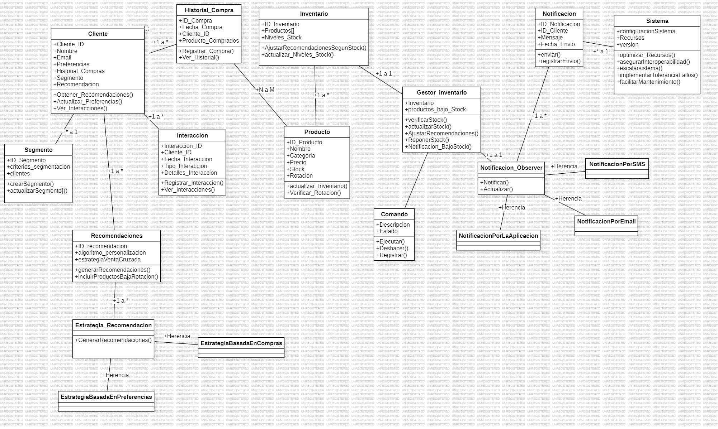
INICIO

Nombre del proceso: | Diagrama De Clases | Fecha de actualización: | 2024-07-09
Fecha de creación: | 2024-02-09 | Actualización por: | Hamilton Londoño
Creado por: | Hamilton Londoño

Doc REQ-FUN01
INICIO

Nombre del proceso: | Algoritmo de personalización | Versión No.: | 1
Fecha de creación: | 15/8/2024 | Creado por: | Hamilton Londoño
Dueño del proceso: | Hamilton Londoño | Fecha de actualización: | 2024-02-09
Proceso No.: | REQ-FUN01 | Actualización por: | Hamilton Londoño

Función | Genera recomendaciones de productos personalizadas basadas en el comportamiento de compra y preferencias del cliente.
Descripcion | Integrar algoritmos que adapten recomendaciones de productos basadas en el comportamiento de compra y preferencias del cliente.
Entrada | Datos de comportamiento de compra, historial de compras, datos demográficos del cliente.
Salida | Recomendaciones personalizadas de productos.
Precondicion | Datos del cliente deben estar registrados y disponibles.
Postcondicion | Recomendaciones personalizadas generadas.
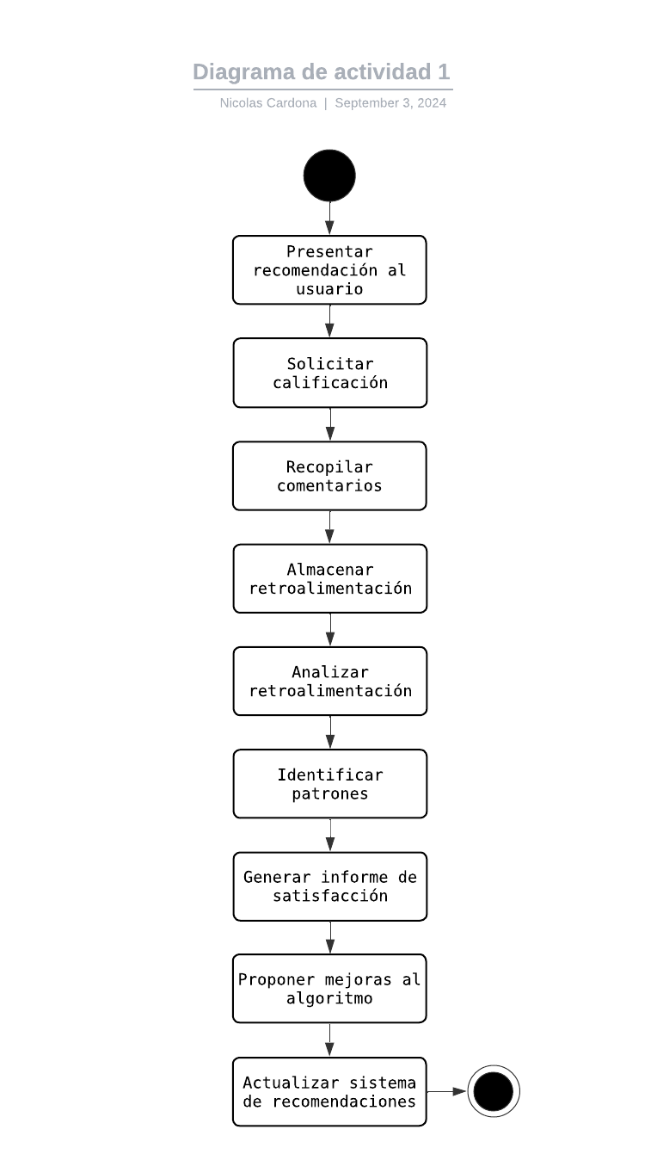
Flujo

Tiempo estimado | 4 DIAS DE TRABAJO
Prioridad | Alto
Responsable | Hamilton Londoño

Doc REQ-FUN02
INICIO

Nombre del proceso: | Propuesta de Productos de Baja Rotación | Versión No.: | 1
Fecha de creación: | 15/8/2024 | Creado por: | Hamilton Londoño
Dueño del proceso: | Hamilton Londoño | Fecha de actualización: | 2024-02-09
Proceso No.: | REQ-FUN02 | Actualización por: | Hamilton Londoño

Función | Identifica productos de baja rotación e incluye estos productos en las recomendaciones de forma estratégica.
Descripcion | Identificar productos de baja rotación e incluirlos en recomendaciones de forma estratégica.
Entrada | Datos de ventas, inventario, historial de rotación de productos.
Salida | Recomendaciones que incluyen productos de baja rotación.
Precondicion | Inventario y datos de ventas actualizados.
Postcondicion | Productos de baja rotación incluidos en las recomendaciones.
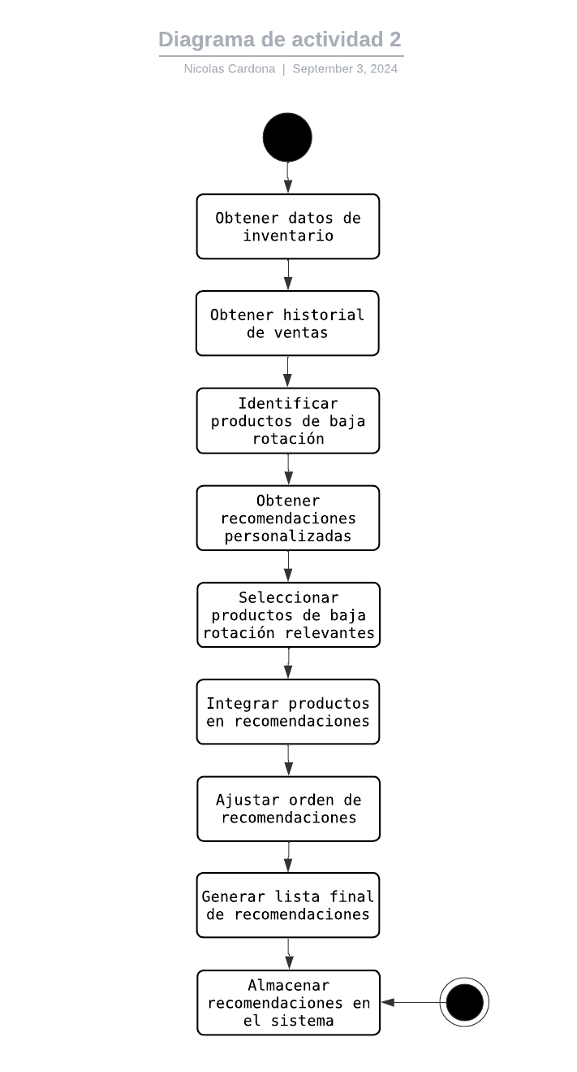
Flujo

Tiempo estimado | 5 DIAS DE TRABAJO
Prioridad | Medio
Responsable | Hamilton Londoño

Doc REQ-FUN03
INICIO

Nombre del proceso: | Análisis de Efectividad | Versión No.: | 1
Fecha de creación: | 15/8/2024 | Creado por: | Hamilton Londoño
Dueño del proceso: | Hamilton Londoño | Fecha de actualización: | 2024-02-09
Proceso No.: | REQ-FUN03 | Actualización por: | Hamilton Londoño

Función | Analiza la efectividad de las estrategias de ventas cruzadas y ajusta dinámicamente las recomendaciones.
Descripcion | Proveer herramientas para analizar la efectividad de las estrategias de ventas cruzadas y ajustar dinámicamente.
Entrada | Lista los roles involucrados y sus responsabilidades específicas dentro del proceso. Esto facilita la asignación de tareas y clarifica quién es responsable de qué.
Salida | Describe claramente los límites del proceso, qué se incluye y qué se excluye para evitar confusiones y asegurar que todos los involucrados comprendan su alcance.
Precondicion | Establece claramente dónde comienza y termina este proceso, incluyendo las transiciones de/para otros procesos. Ayuda a identificar las fronteras claras de responsabilidad.
Postcondicion | Estrategias de ventas cruzadas implementadas y datos recopilados.
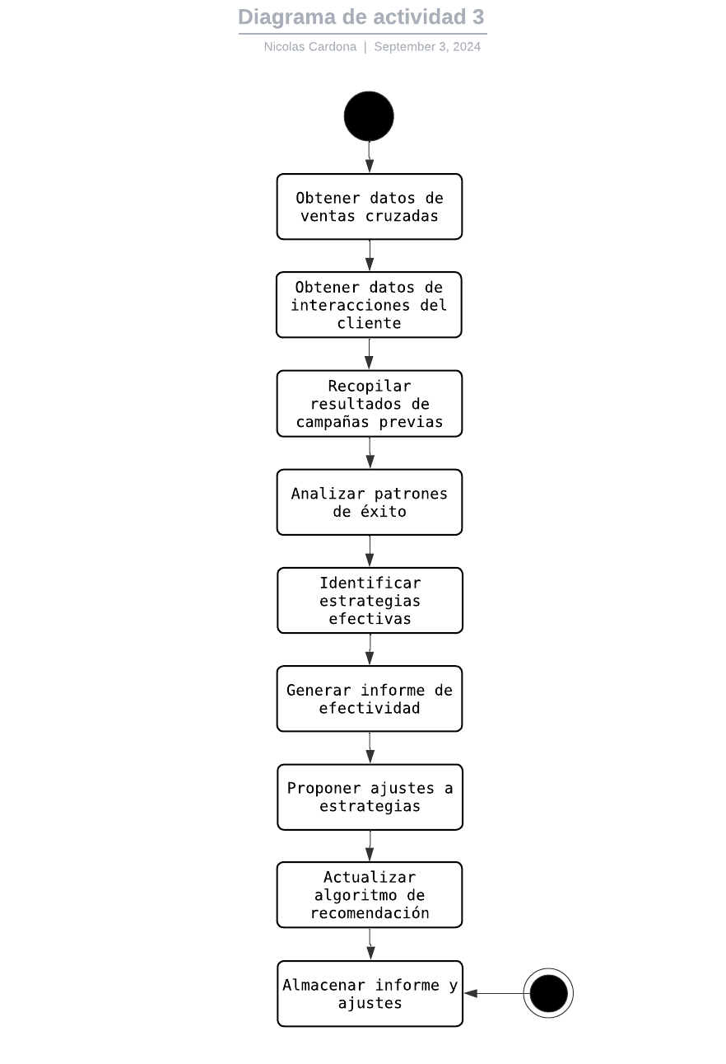
Flujo

Tiempo estimado | 4 DIAS DE TRABAJO
Prioridad | Alta
Responsable | Hamilton Londoño

Doc REQ-FUN04
INICIO

Nombre del proceso: | Notificaciones Personalizadas | Versión No.: | 1
Fecha de creación: | 15/8/2024 | Creado por: | Hamilton londoño
Dueño del proceso: | Hamilton Londoño | Fecha de actualización: | 2024-02-09
Proceso No.: | REQ-FUN04 | Actualización por: | Hamilton londoño

Función | Envía notificaciones personalizadas a los clientes, promoviendo productos basados en su historial de compras.
Descripcion | Crear un sistema que envíe notificaciones personalizadas basadas en el historial de compras del cliente.
Entrada | Historial de compras, datos de preferencias del cliente, datos de contacto del cliente.
Salida | Notificaciones personalizadas enviadas al cliente.
Precondicion | Establece claramente dónde comienza y termina este proceso, incluyendo las transiciones de/para otros procesos. Ayuda a identificar las fronteras claras de responsabilidad.
Postcondicion | El cliente debe haber aceptado recibir notificaciones.
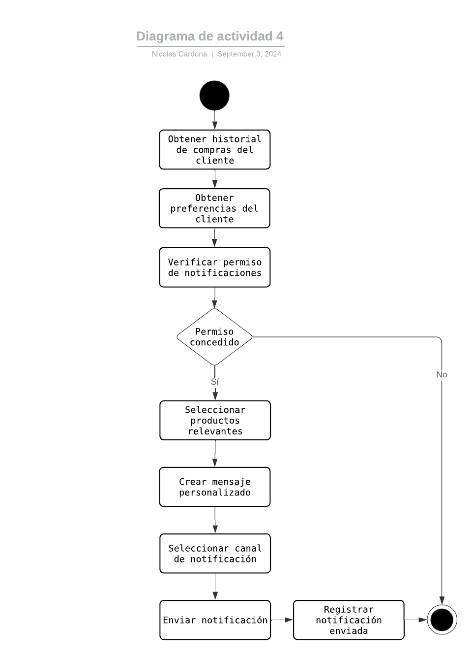
Flujo

Tiempo estimado | 5 DIAS DE TRABAJO
Prioridad | media
Responsable | Hamilton Londoño

Doc REQ-FUN05
INICIO

Nombre del proceso: | Sistema de Seguimiento de Interacciones | Versión No.: | 1
Fecha de creación: | 15/8/2024 | Creado por: | Hamilton londoño
Dueño del proceso: | Hamilton londoño | Fecha de actualización: | 2024-02-09
Proceso No.: | REQ-FUN05 | Actualización por: | Hamilton londoño

Función | Registra las interacciones de los clientes con las recomendaciones, incluyendo respuestas y resultados de ventas cruzadas.
Descripcion | Implementar un sistema que registre las interacciones de los clientes con las recomendaciones, incluyendo respuestas y resultados de ventas cruzadas.
Entrada | Datos de interacciones del cliente con las recomendaciones, datos de ventas.
Salida | Registro detallado de interacciones del cliente y resultados de ventas cruzadas.
Precondicion | Sistema de recomendaciones implementado y en uso.
Postcondicion | Interacciones y resultados de ventas cruzadas registrados y disponibles para análisis.
Flujo | 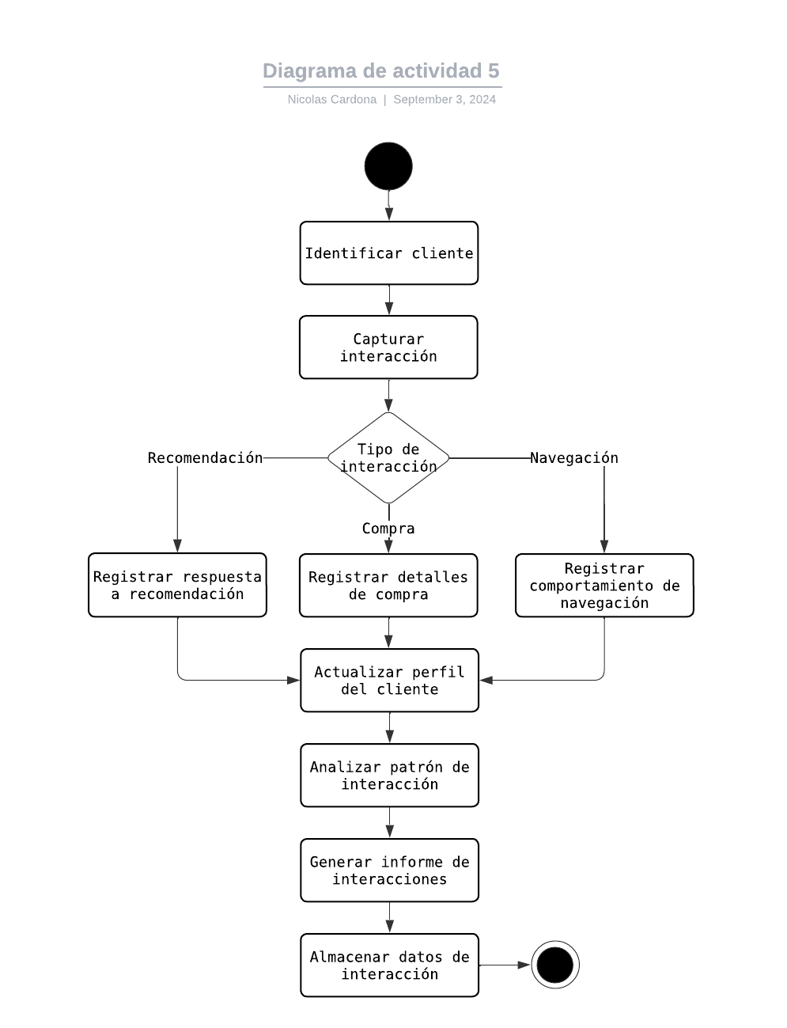

Tiempo estimado | 4 DIAS DE TRABAJO
Prioridad | Alto
Responsable | Hamilton Londoño

Doc REQ-FUN06
INICIO

Nombre del proceso: | Optimización de Inventario | Versión No.: | 1
Fecha de creación: | 15/8/2024 | Creado por: | Nicolas Cardona
Dueño del proceso: | Nicolas Cardona | Fecha de actualización: | 2024-02-09
Proceso No.: | REQ-FUN06 | Actualización por: | Nicolas Cardona

Función | Ajusta automáticamente las recomendaciones basadas en el nivel de inventario y productos que necesitan ser promovidos.
Descripcion | Desarrollar un módulo que ajuste recomendaciones basadas en el nivel de inventario y productos que necesitan ser promovidos.
Entrada | Datos de inventario, historial de ventas, parámetros de promoción de productos.
Salida | Recomendaciones ajustadas de acuerdo con el inventario actual.
Precondicion | Inventario y parámetros de promoción actualizados y disponibles.
Postcondicion | Recomendaciones ajustadas de acuerdo con los niveles de inventario y promociones.
Flujo | 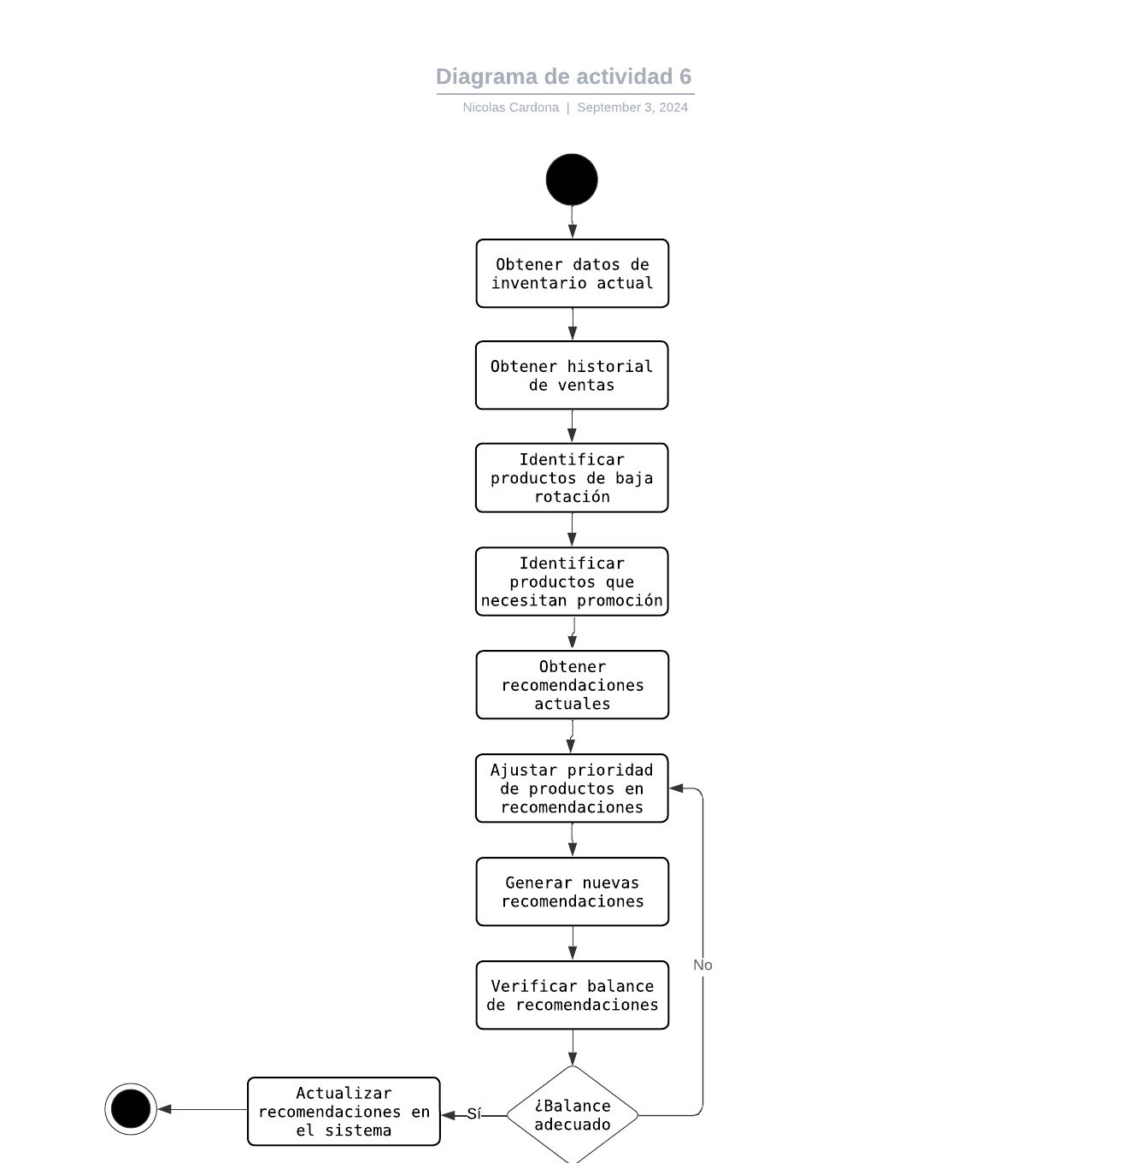

Tiempo estimado | 3 DIAS DE TRABAJO
Prioridad | Medio
Responsable | Nicolas Cardona

Doc REQ-FUN07
INICIO

Nombre del proceso: | Historial de Interacciones | Versión No.: | 1
Fecha de creación: | 15/8/2024 | Creado por: | Nicolas Cardona
Dueño del proceso: | Nicolas Cardona | Fecha de actualización: | 2024-02-09
Proceso No.: | REQ-FUN07 | Actualización por: | Nicolas Cardona

Función | se encarga de capturar y mantener un registro completo de todas las interacciones de un cliente con el sistema.
Descripcion | Registrar y almacenar todas las interacciones del cliente con el sistema, incluyendo búsquedas, clics en productos, compras, y respuestas a notificaciones.
Entrada | Datos de interacciones del cliente, información de compras, datos de navegación.
Salida | Historial detallado de interacciones del cliente almacenado y accesible.
Precondicion | El cliente debe estar identificado y el sistema de seguimiento de interacciones activo.
Postcondicion | Historial de interacciones actualizado y disponible para análisis y personalización futura.
Flujo | 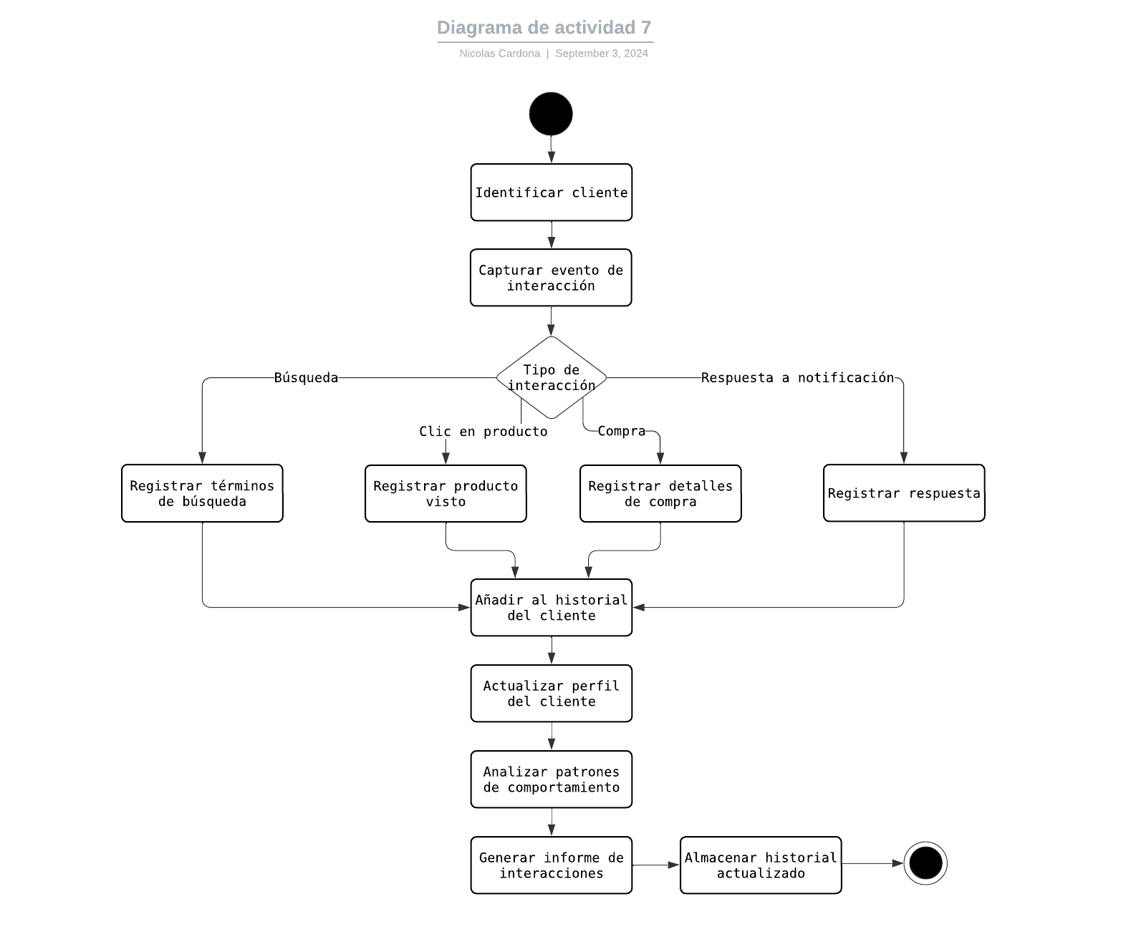

Tiempo estimado | 5 DIAS DE TRABAJO
Prioridad | Medio
Responsable | Nicolas Cardona

Doc REQ-FUN08
INICIO

Nombre del proceso: | Segmentación de Clientes | Versión No.: | 1
Fecha de creación: | 15/8/2024 | Creado por: | Nicolas Cardona
Dueño del proceso: | Nicolas Cardona | Fecha de actualización: | 2024-02-09
Proceso No.: | REQ-FUN08 | Actualización por: | Nicolas Cardona

Función | se encarga de agrupar a los clientes en segmentos específicos, permitiendo así la personalización de campañas y análisis más precisos.
Descripcion | Crear y gestionar segmentos de clientes basados en criterios como comportamiento de compra, datos demográficos, y preferencias.
Entrada | Datos de clientes, historial de compras, datos demográficos.
Salida | Segmentos de clientes definidos y actualizados.
Precondicion | Datos de clientes completos y accesibles.
Postcondicion | Segmentos de clientes creados y disponibles para campañas y análisis.
Flujo | 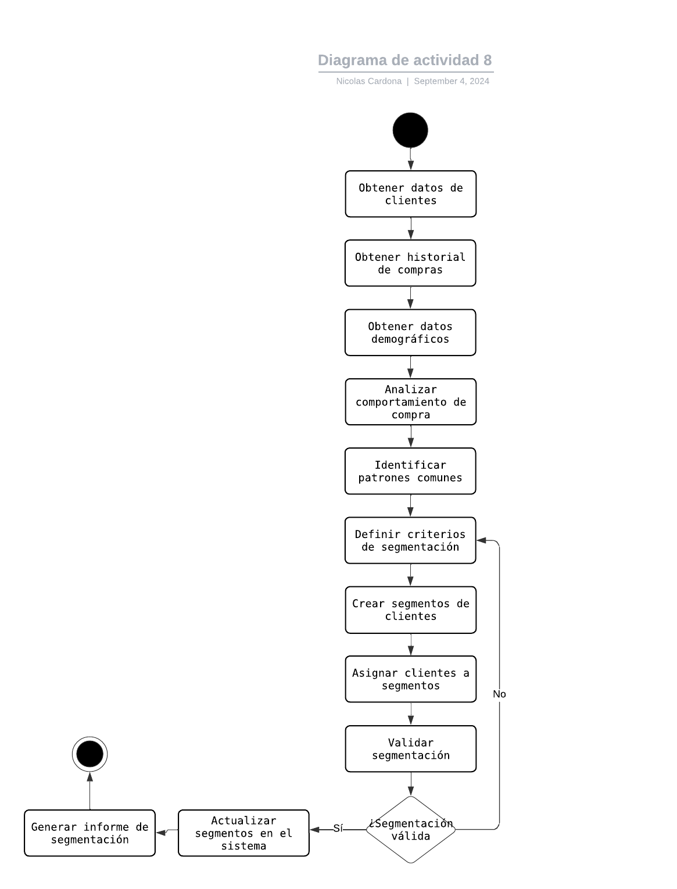

Tiempo estimado | 4 DIAS TRABAJO
Prioridad | Alto
Responsable | Nicolas Cardona

Doc REQ-FUN09
INICIO

Nombre del proceso: | Gestión de Campañas de Marketing | Versión No.: | 1
Fecha de creación: | 15/8/2024 | Creado por: | Nicolas Cardona
Dueño del proceso: | Pendiente | Fecha de actualización: | 2024-02-09
Proceso No.: | REQ-FUN09 | Actualización por: | Nicolas Cardona

Función | Permite crear, gestionar y rastrear campañas de marketing específicas para ventas cruzadas.
Descripcion | Implementar un módulo para diseñar, lanzar y monitorear campañas de marketing dirigidas a segmentos específicos de clientes.
Entrada | Datos de segmentos de clientes, detalles de la campaña (mensaje, duración, canales).
Salida | Campaña creada y activada, informes de rendimiento de la campaña.
Precondicion | Segmentos de clientes definidos, canales de marketing configurados.
Postcondicion | Campaña activa y monitoreada, datos de rendimiento recopilados.
Flujo | 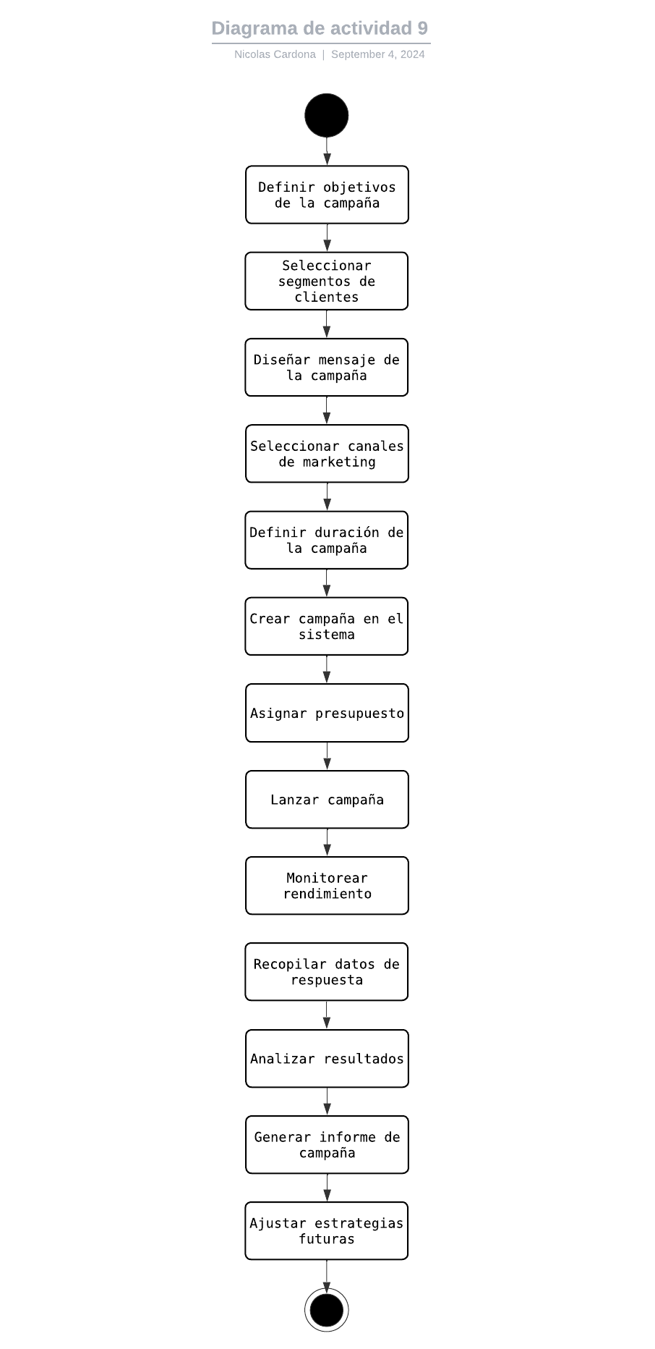

Tiempo estimado | 5 DIAS DE TRABAJO
Prioridad | Alto
Responsable | Pendiente

Doc REQ-FUN10
INICIO

Nombre del proceso: | Sistema de Retroalimentación del Usuario | Versión No.: | 1
Fecha de creación: | 15/8/2024 | Creado por: | Nicolas Cardona
Dueño del proceso: | Pendiente | Fecha de actualización: | 2024-02-09
Proceso No.: | REQ-FUN10 | Actualización por: | Nicolas Cardona

Función | Captura y analiza la retroalimentación directa de los usuarios sobre las recomendaciones y la experiencia de compra.
Descripcion | Implementar un sistema que permita a los usuarios calificar y comentar sobre las recomendaciones recibidas, y utilizar esta información para mejorar el algoritmo de personalización.
Entrada | : Calificaciones de usuarios, comentarios, datos de interacción con recomendaciones.
Salida | Informes de satisfacción del usuario, sugerencias de mejora para el algoritmo.
Precondicion | Sistema de recomendaciones implementado, interfaz de usuario con opción de retroalimentación.
Postcondicion | Retroalimentación del usuario recopilada y analizada, ajustes propuestos para el algoritmo de recomendación.
Flujo | 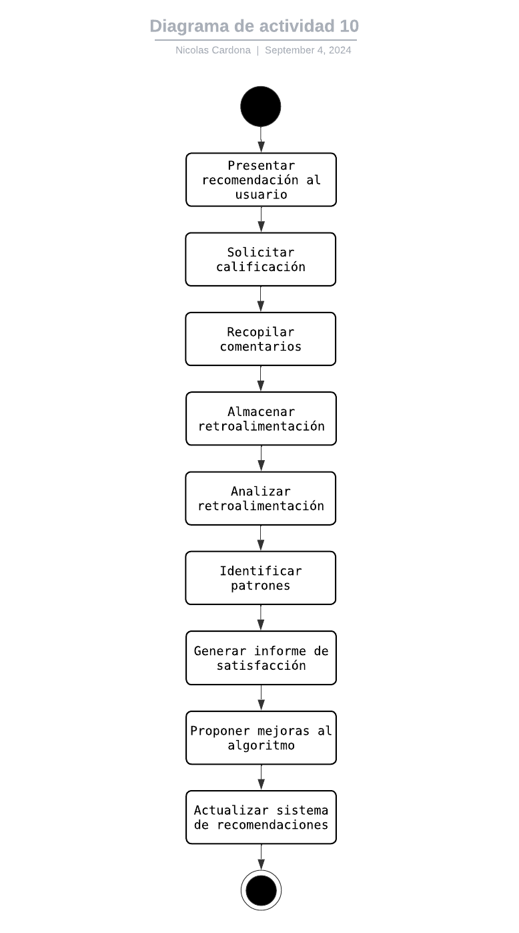

Tiempo estimado | 4 DIAS DE TRABAJO
Prioridad | Medio
Responsable | Pendiente

Doc REQ-FUN11
INICIO

Nombre del proceso: | Análisis Predictivo | Versión No.: | 1
Fecha de creación: | 2024-11-09 | Creado por: | Hamilton Londoño
Dueño del proceso: | Pendiente | Fecha de actualización: | 2024-11-09
Proceso No.: | REQ-FUN11 | Actualización por: | Hamilton Londoño

Función | Utiliza técnicas de análisis predictivo para anticipar tendencias de compra y comportamiento del cliente.
Descripcion | Implementar modelos de aprendizaje automático que puedan predecir futuras preferencias y necesidades de los clientes.
Entrada | Historial de compras, datos de comportamiento del usuario, tendencias del mercado.
Salida | Predicciones de compras futuras, tendencias anticipadas.
Precondicion | Datos históricos suficientes, modelos de aprendizaje automático entrenados.
Postcondicion | Predicciones generadas y disponibles para su uso en recomendaciones.
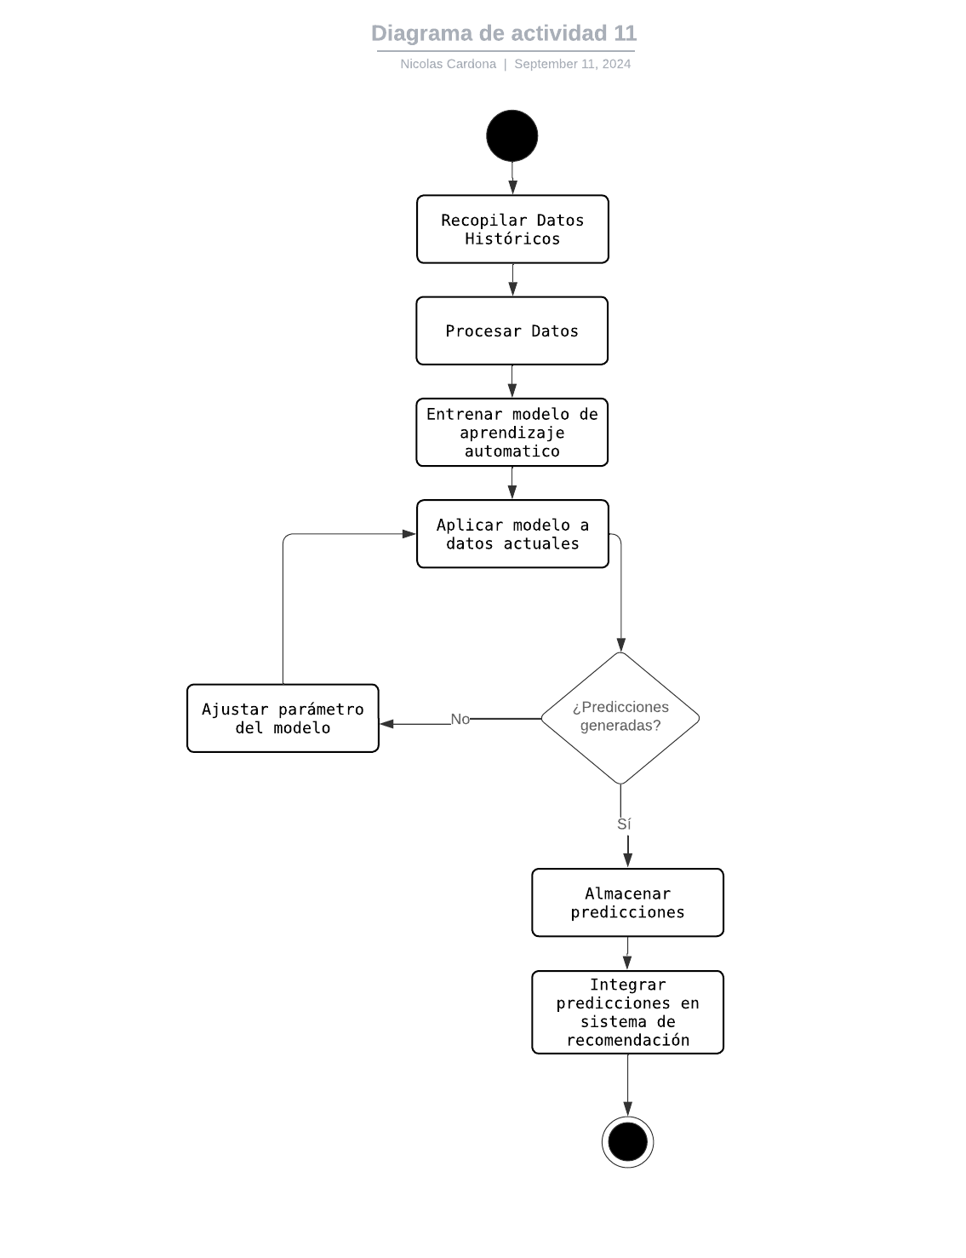
Flujo

Tiempo estimado | 6 DIAS DE TRABAJO
Prioridad | Alto
Responsable | Por Definir

Doc REQ-FUN12
INICIO

Nombre del proceso: | Personalización de la Interfaz de Usuario | Versión No.: | 1
Fecha de creación: | 2024-11-09 | Creado por: | Hamilton Londoño
Dueño del proceso: | Pendiente | Fecha de actualización: | 2024-11-09
Proceso No.: | REQ-FUN12 | Actualización por: | Hamilton Londoño

Función | Permite a los usuarios personalizar su experiencia de compra y la forma en que reciben recomendaciones.
Descripcion | Implementar opciones para que los usuarios ajusten la frecuencia, el tipo y el formato de las recomendaciones que reciben.
Entrada | Preferencias del usuario sobre recomendaciones y experiencia de compra.
Salida | Interfaz de usuario personalizada, configuraciones de recomendación ajustadas
Precondicion | Interfaz de usuario flexible implementada.
Postcondicion | Experiencia de usuario personalizada según las preferencias individuales.
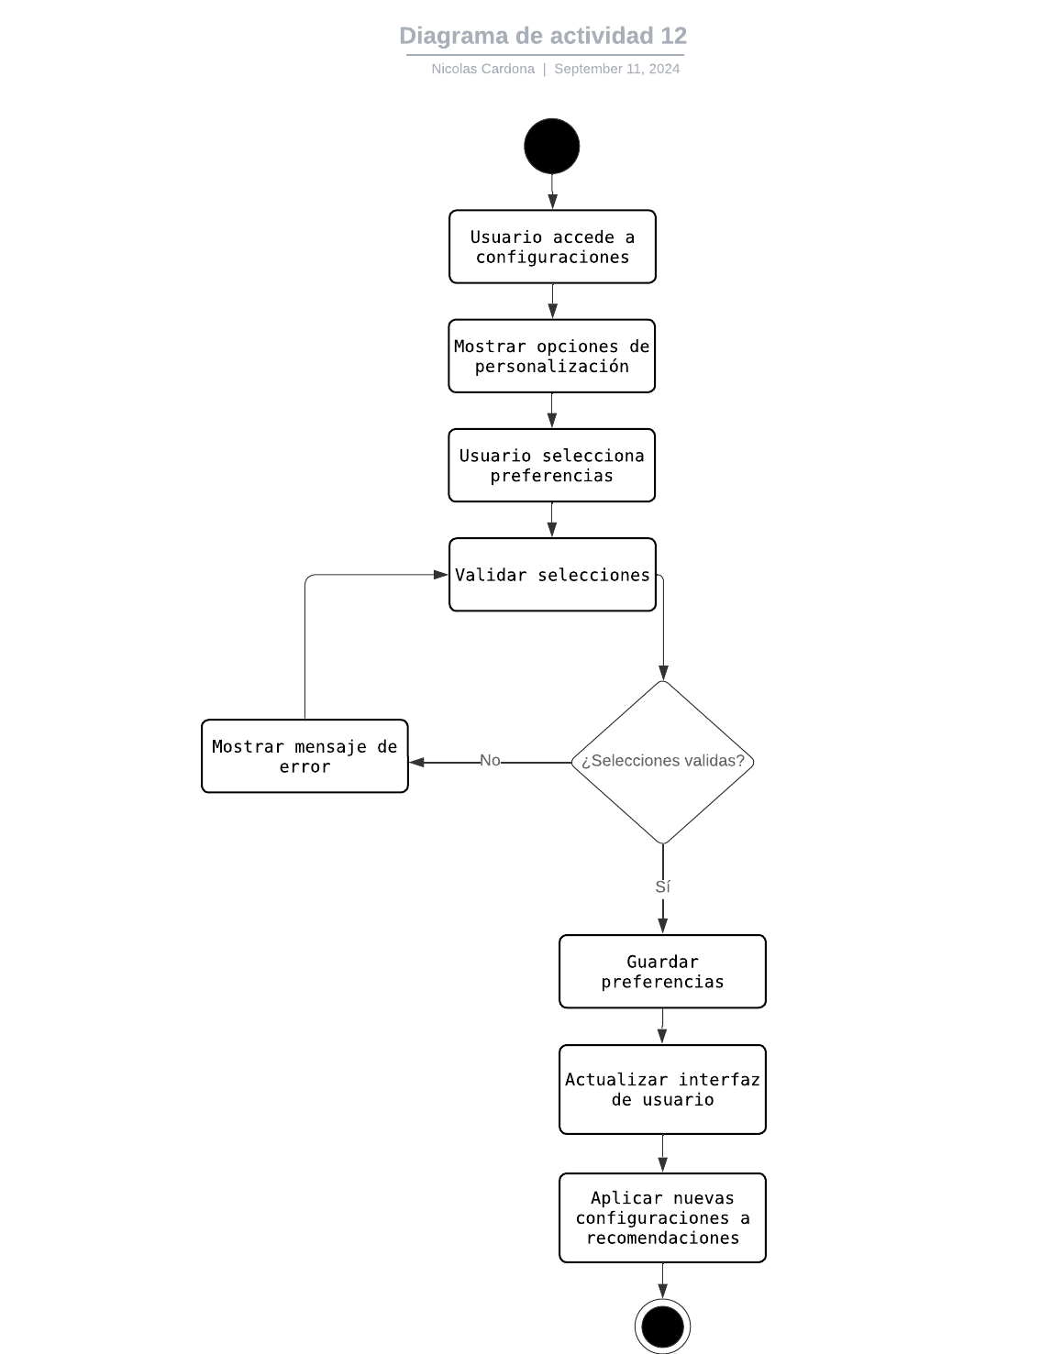
Flujo

Tiempo estimado | 3 DIAS DE TRABAJO
Prioridad | Medio
Responsable | Por Definir

Doc REQ-FUN13
INICIO

Nombre del proceso: | Gestión de Catálogo de Productos | Versión No.: | 1
Fecha de creación: | 2024-11-09 | Creado por: | Hamilton Londoño
Dueño del proceso: | Pendiente | Fecha de actualización: | 2024-11-09
Proceso No.: | REQ-FUN13 | Actualización por: | Hamilton Londoño

Función | Mantiene un catálogo de productos actualizado y estructurado para facilitar las recomendaciones precisas.
Descripcion | Implementar un sistema de gestión de catálogo que permita categorizar productos, manejar variantes y atributos, y mantener información actualizada.
Entrada | Datos de productos, categorías, atributos, precios.
Salida | Catálogo de productos estructurado y actualizado.
Precondicion | Base de datos de productos existente.
Postcondicion | Catálogo de productos organizado y listo para su uso en recomendaciones.
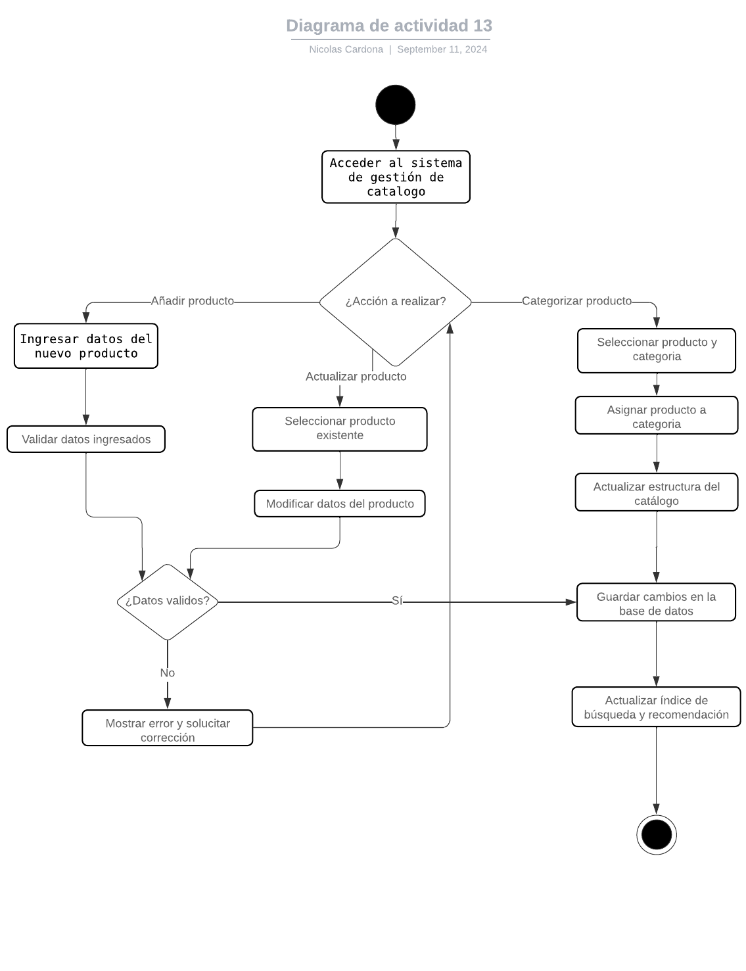
Flujo

Tiempo estimado | 4 DIAS DE TRABAJO
Prioridad | Alto
Responsable | Por Definir

Diagramas REQ-FUN01
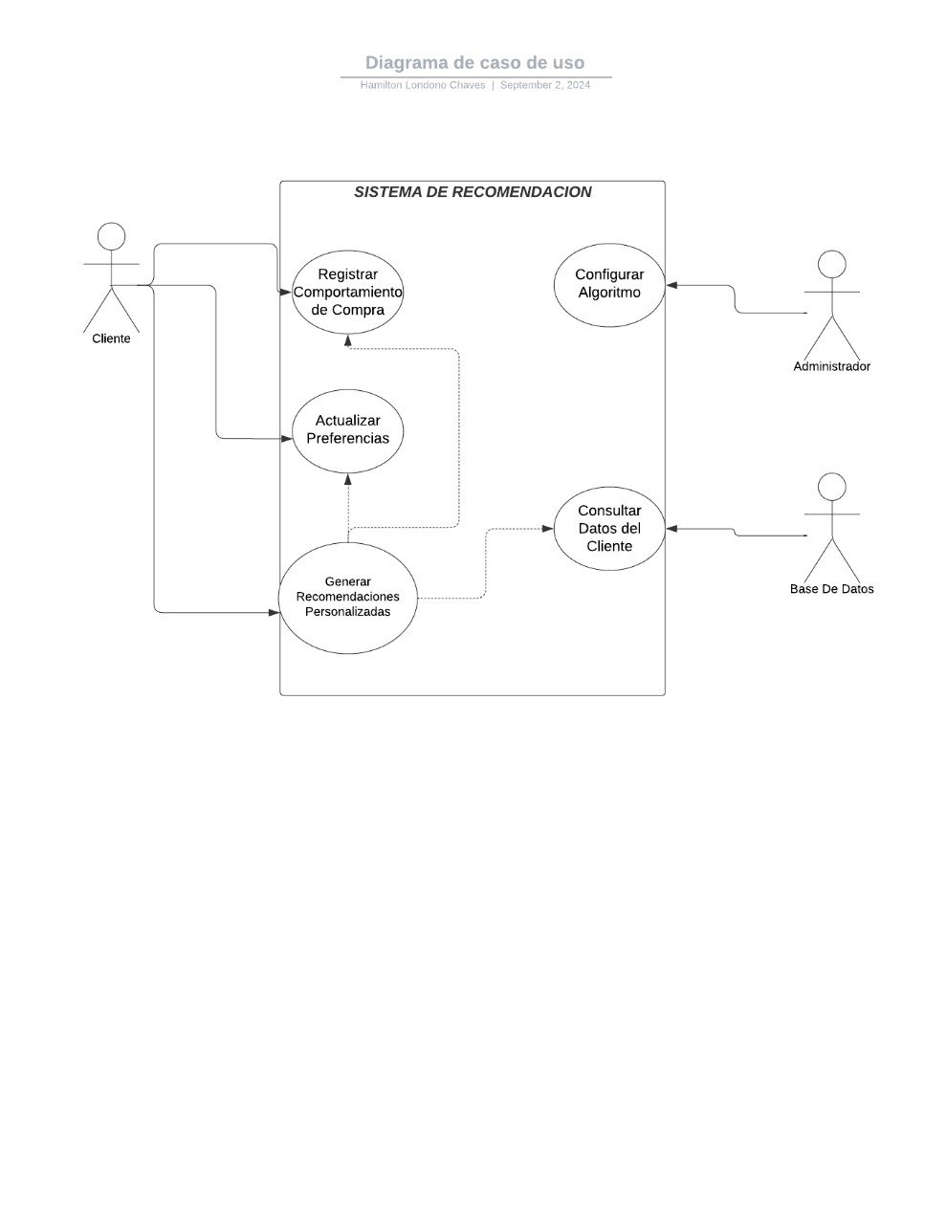
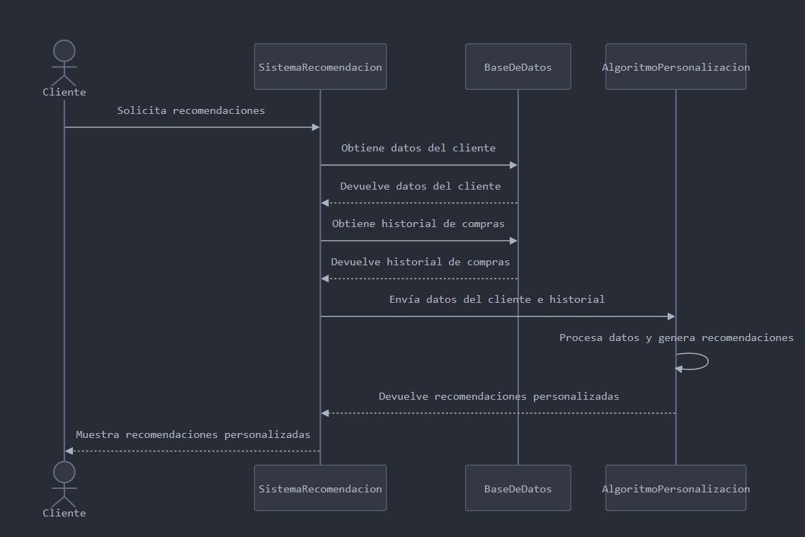
INICIO

Nombre del proceso: | Algoritmo de personalización | Fecha de actualización: | 2024-02-09
Fecha de creación: | 15/08/2024 | Actualización por: | Hamilton Londoño
Creado por: | Hamilton Londoño

Iconos para copiar y pegar

Diagramas REQ-FUN02
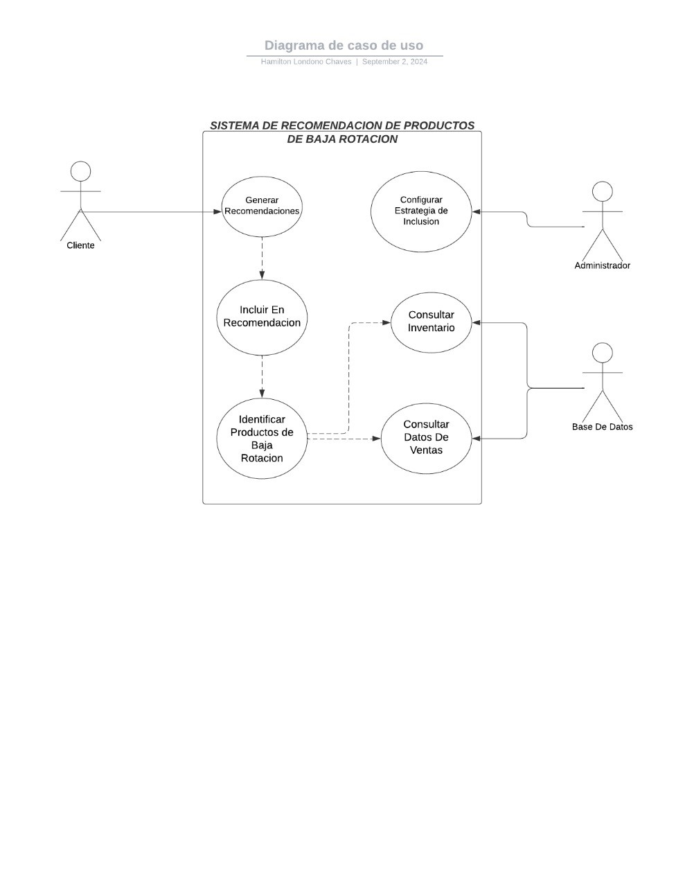
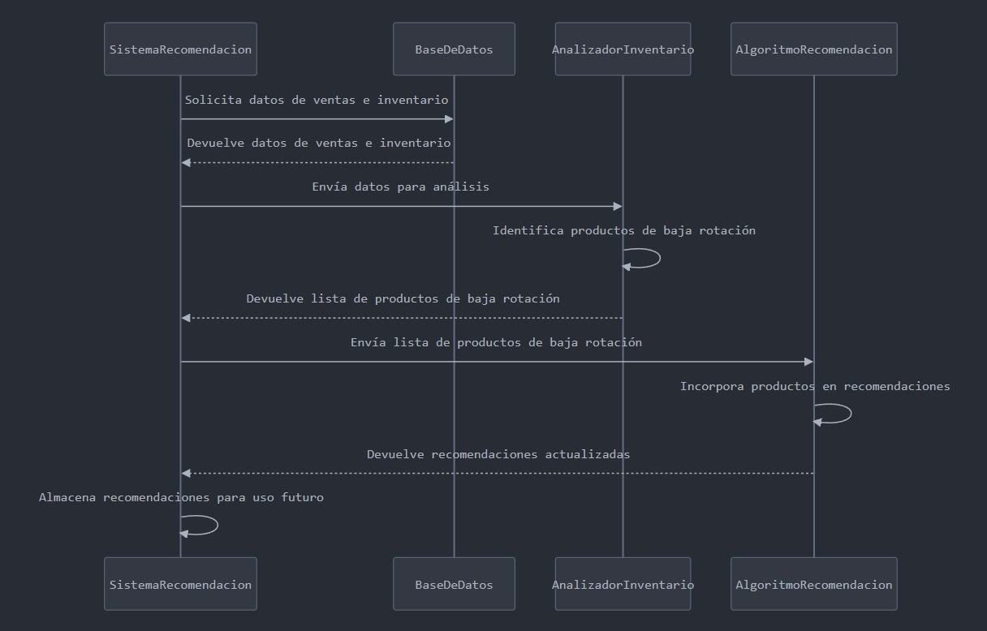
INICIO

Nombre del proceso: | Propuesta de Productos de Baja Rotación | Fecha de actualización: | 2024-02-09
Fecha de creación: | 2024-02-09 | Actualización por: | Hamilton Londoño
Creado por: | Hamilton Londoño

Iconos para copiar y pegar

Diagramas REQ-FUN03
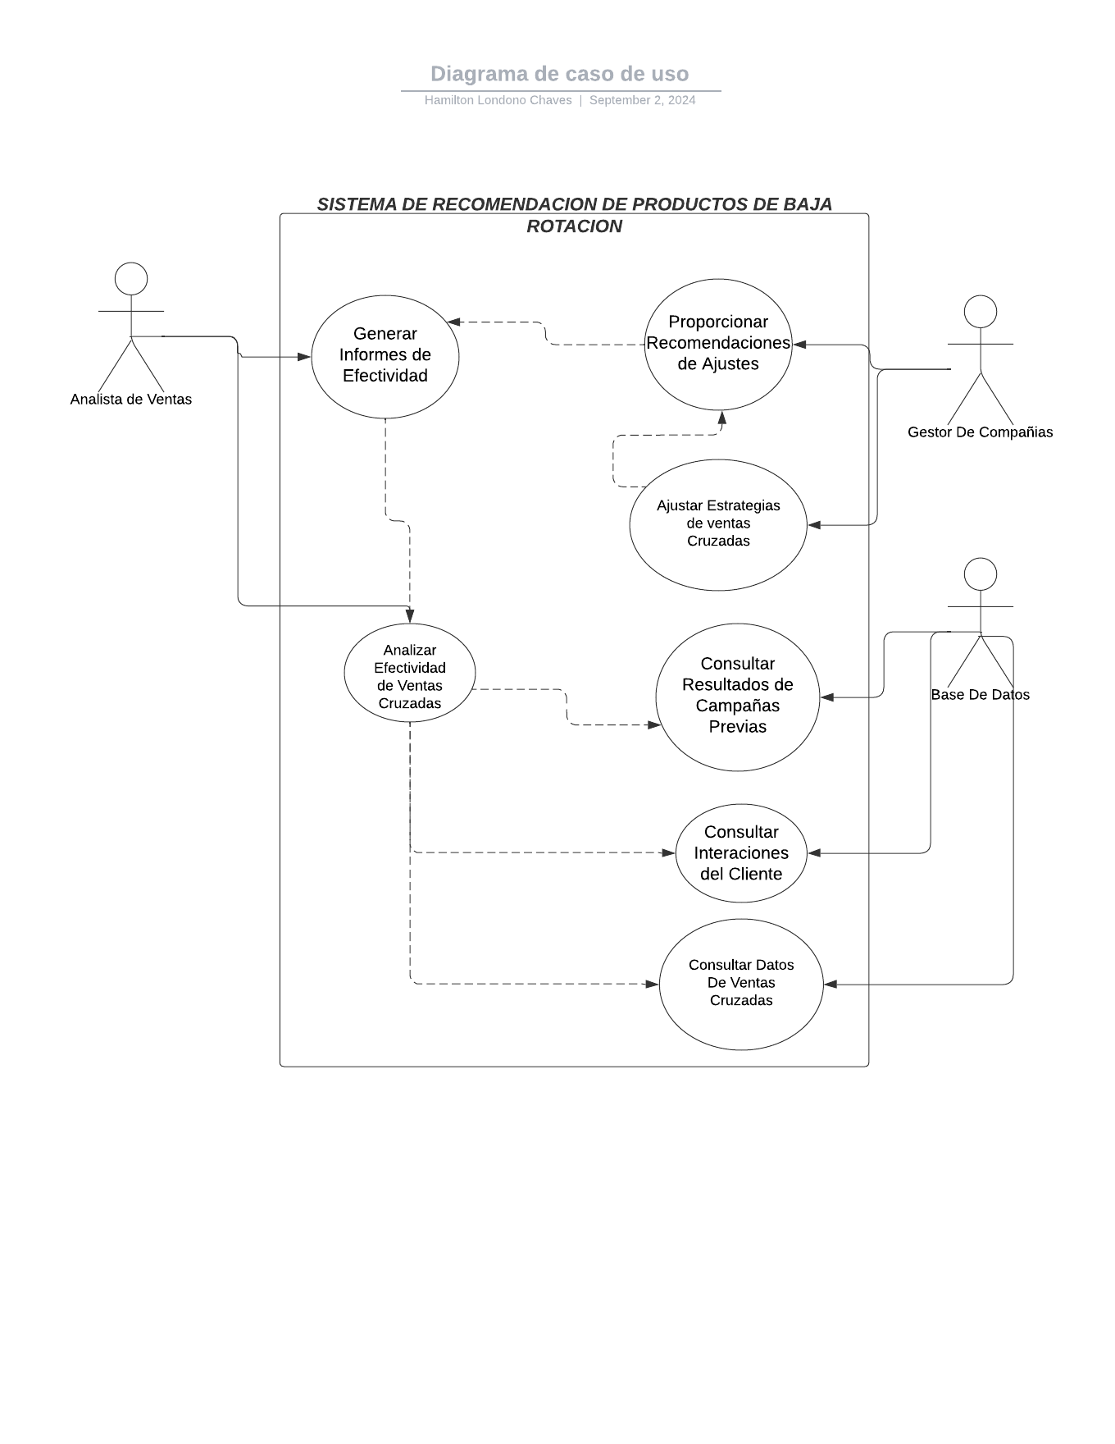
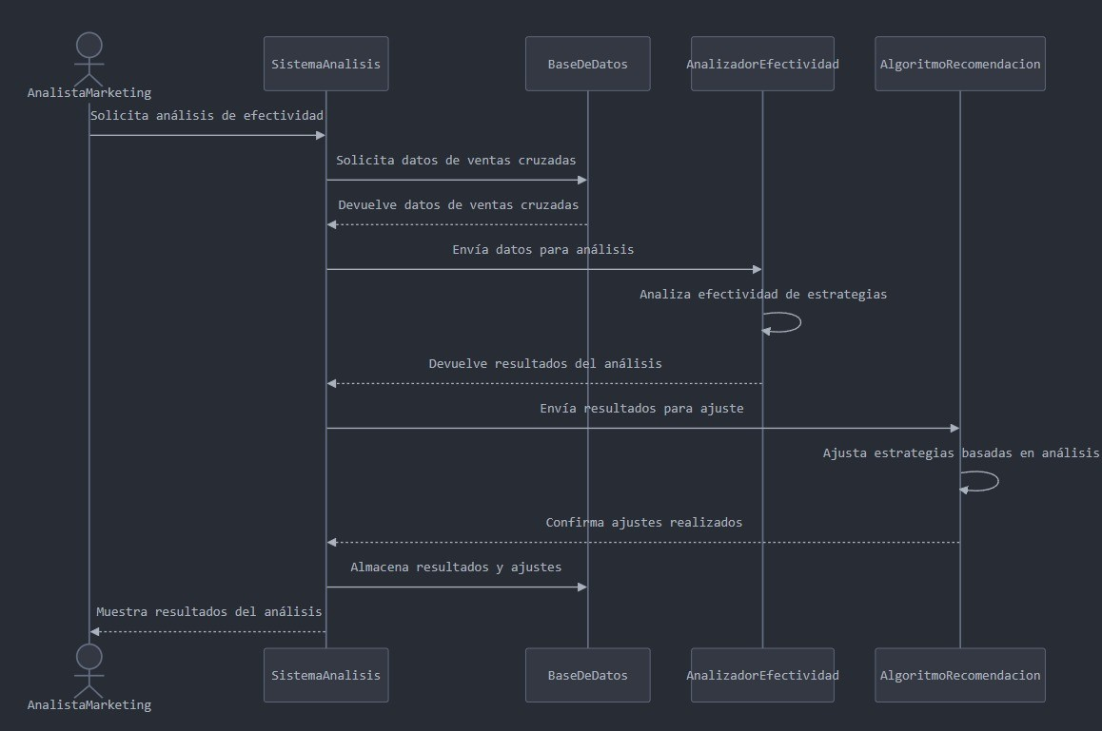
INICIO

Nombre del proceso: | Análisis de Efectividad | Fecha de actualización: | 2024-02-09
Fecha de creación: | 2024-02-09 | Actualización por: | Hamilton Londoño
Creado por: | Hamilton Londoño

Iconos para copiar y pegar

Diagramas REQ-FUN04
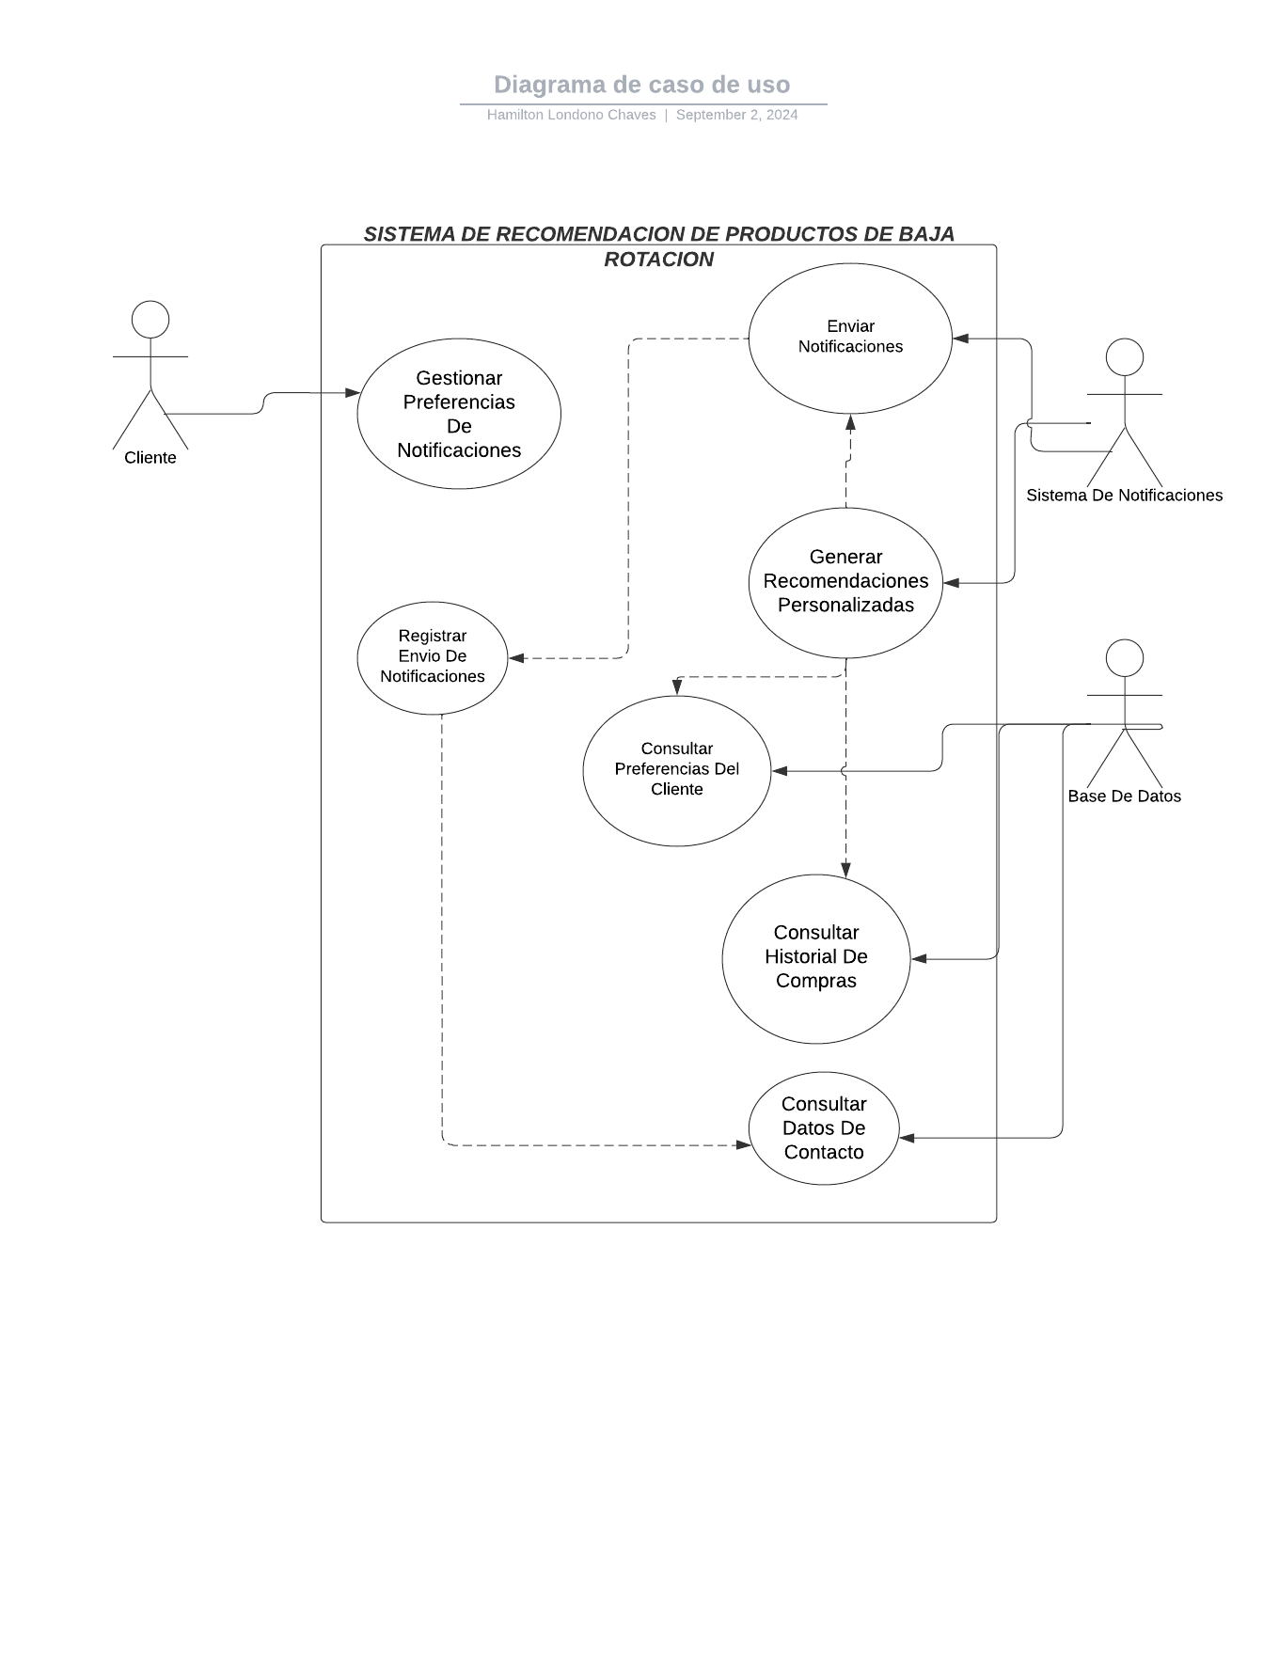
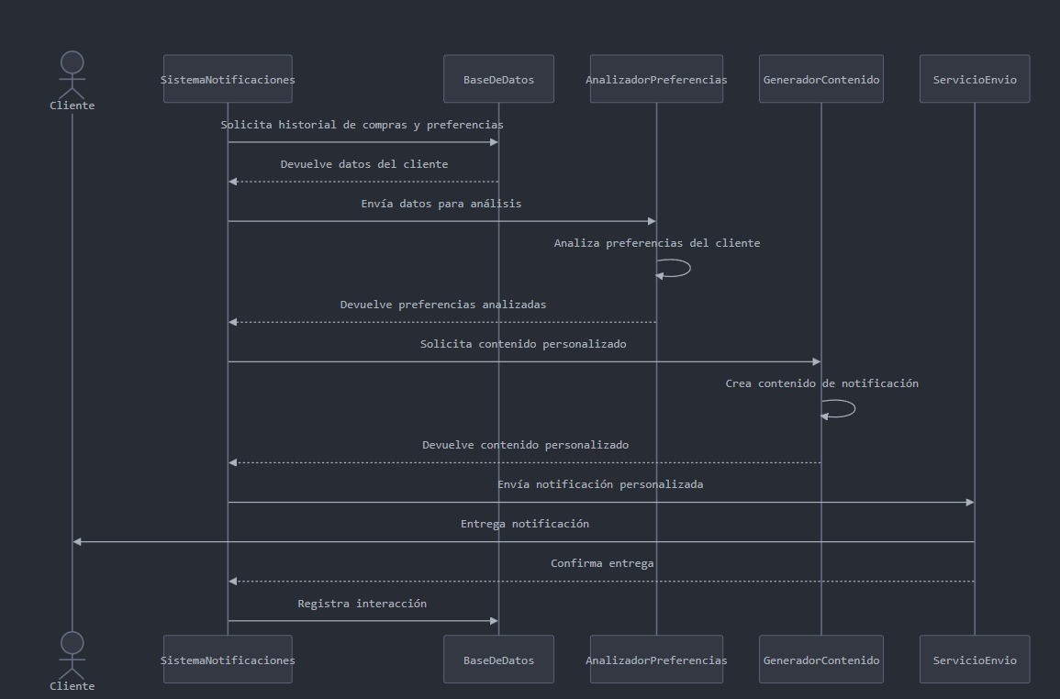
INICIO

Nombre del proceso: | Notificaciones Personalizadas | Fecha de actualización: | 2024-02-09
Fecha de creación: | 2024-02-09 | Actualización por: | Hamilton Londoño
Creado por: | Hamilton Londoño

Iconos para copiar y pegar

Diagramas REQ-FUN05
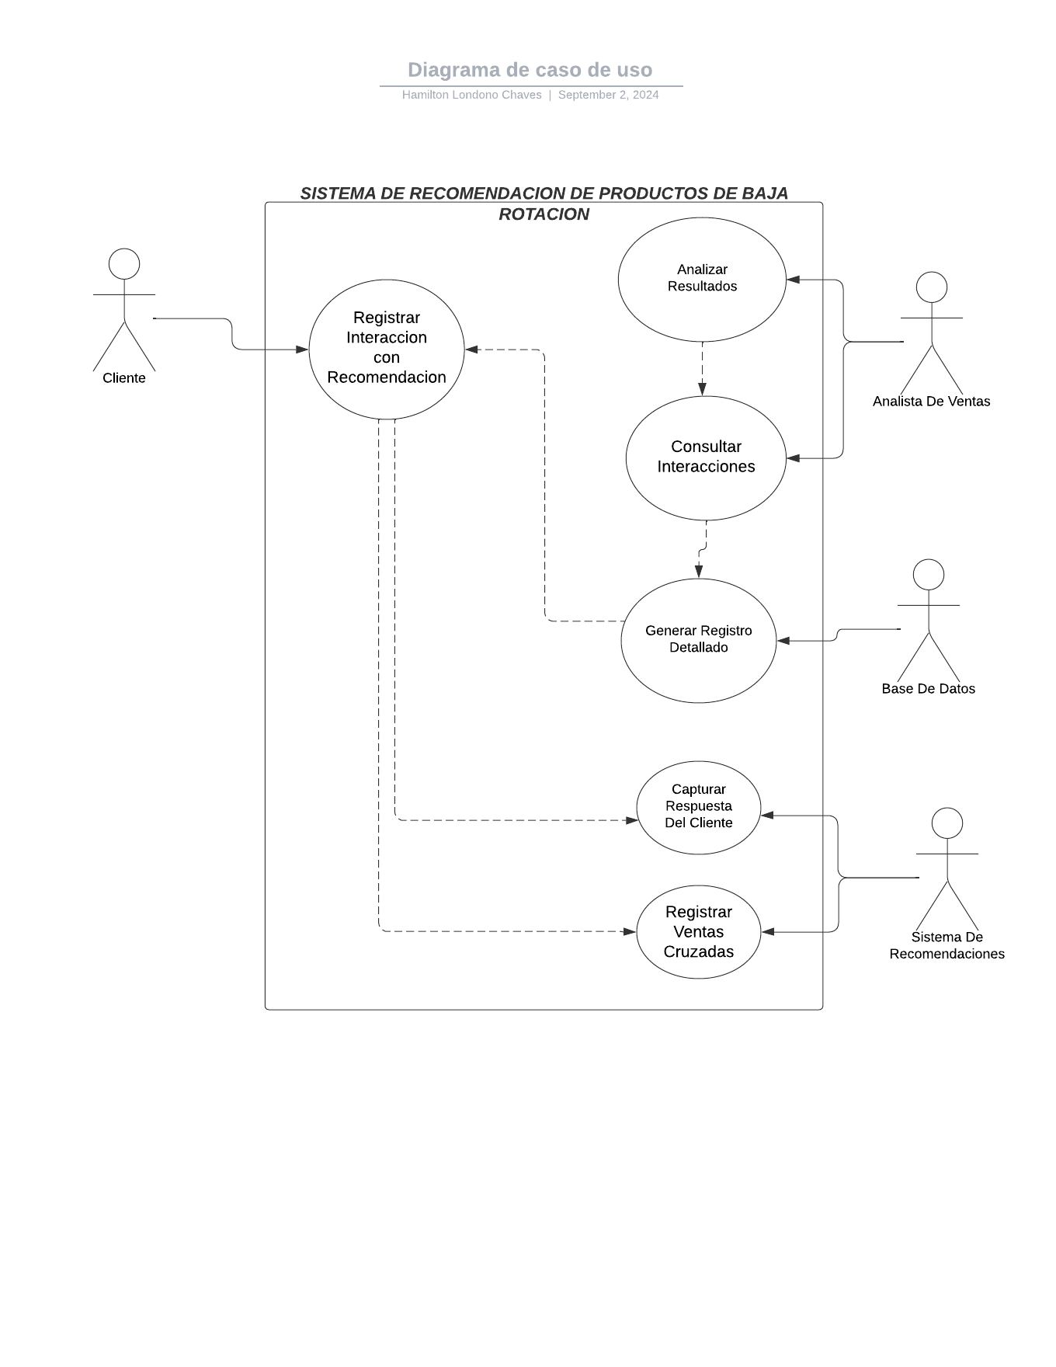
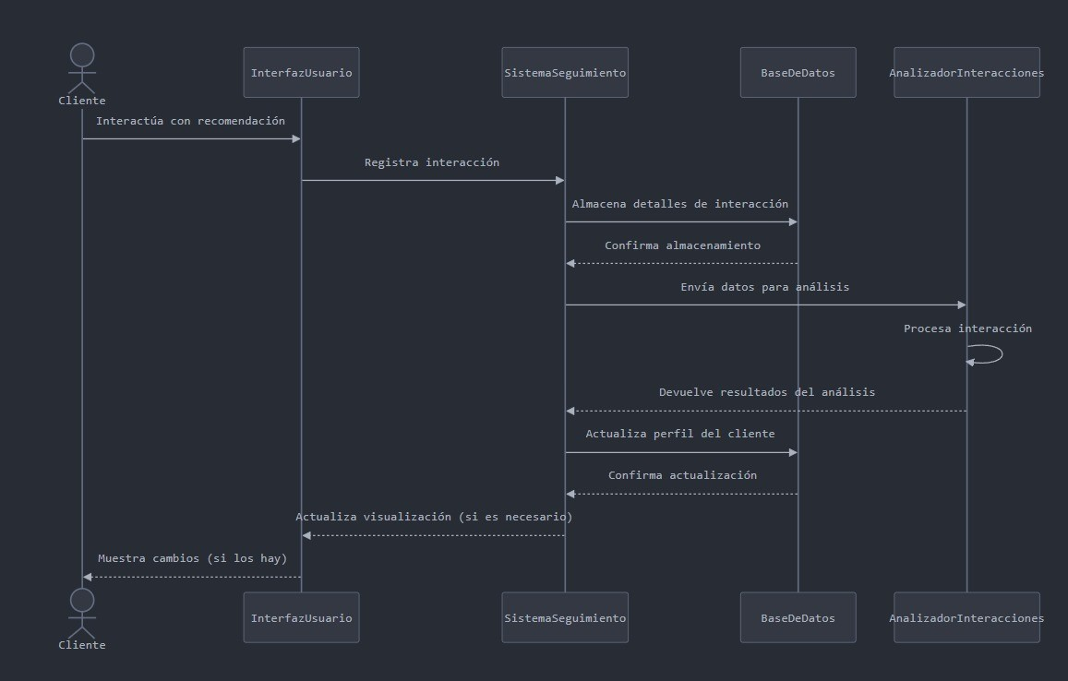
INICIO

Nombre del proceso: | Sistema de Seguimiento de Interacciones | Fecha de actualización: | 2024-02-09
Fecha de creación: | 2024-02-09 | Actualización por: | Hamilton Londoño
Creado por: | Hamilton Londoño

Iconos para copiar y pegar

Diagramas REQ-FUN06
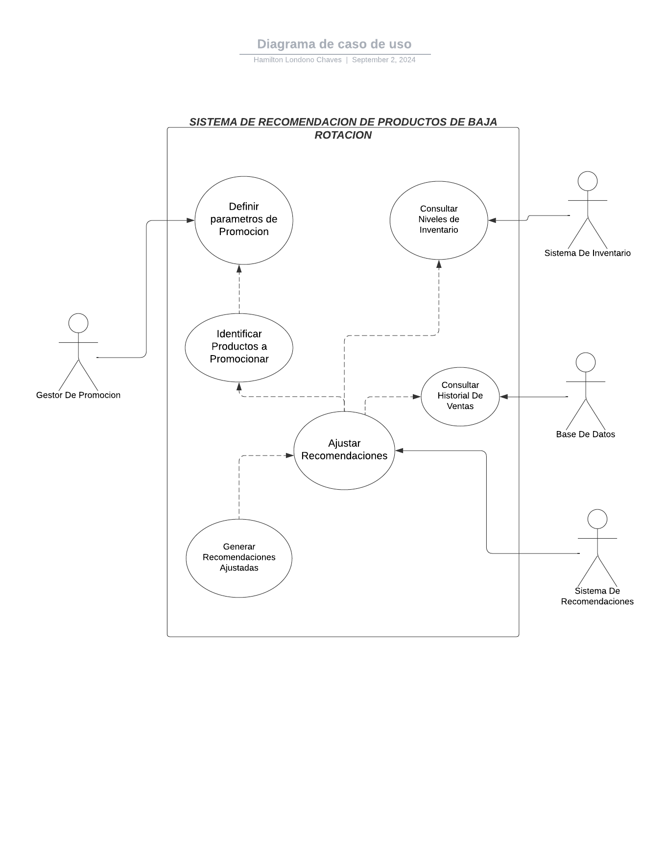
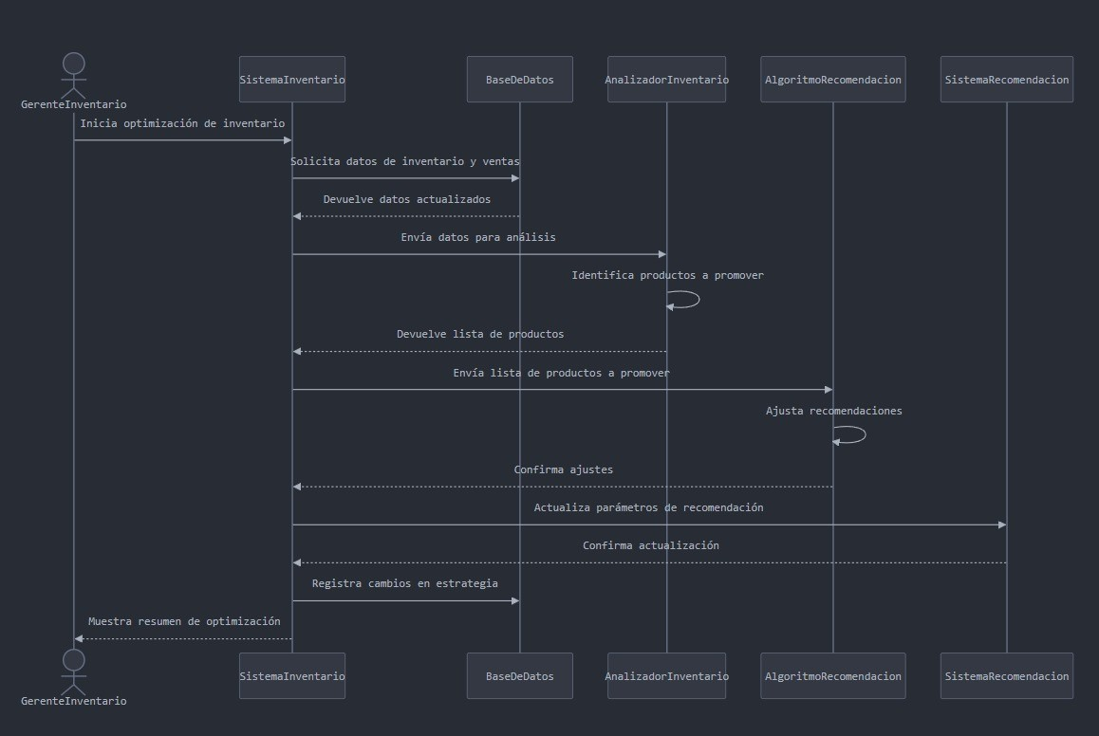
INICIO

Nombre del proceso: | Optimización de Inventario | Fecha de actualización: | 2024-02-09
Fecha de creación: | 2024-02-09 | Actualización por: | Hamilton Londoño
Creado por: | Hamilton Londoño

Iconos para copiar y pegar

Diagramas REQ-FUN07
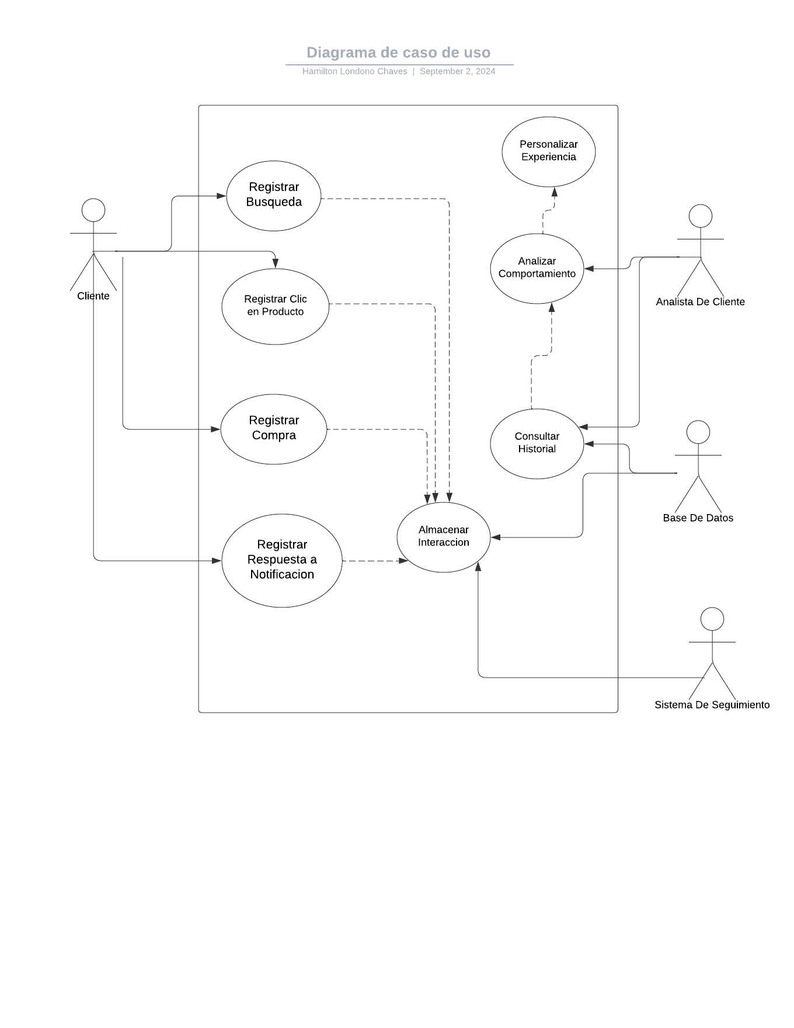
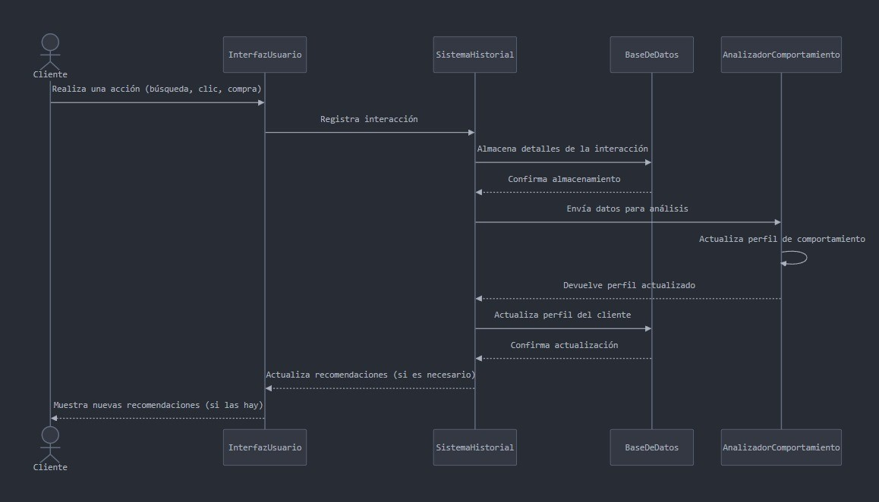
INICIO

Nombre del proceso: | Historial de Interacciones | Fecha de actualización: | 2024-02-09
Fecha de creación: | 2024-02-09 | Actualización por: | Hamilton Londoño
Creado por: | Hamilton Londoño

Iconos para copiar y pegar

Diagramas REQ-FUN08
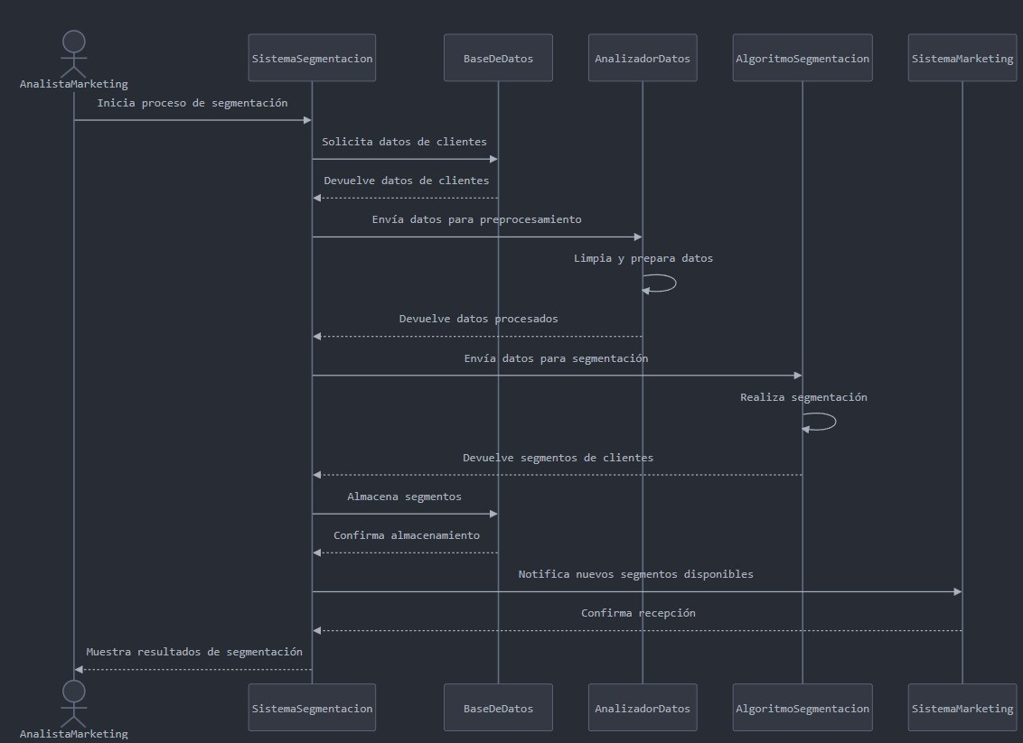
INICIO

Nombre del proceso: | Segmentación de Clientes | Fecha de actualización: | 2024-02-09
Fecha de creación: | 2024-02-09 | Actualización por: | Hamilton Londoño
Creado por: | Hamilton Londoño

Iconos para copiar y pegar

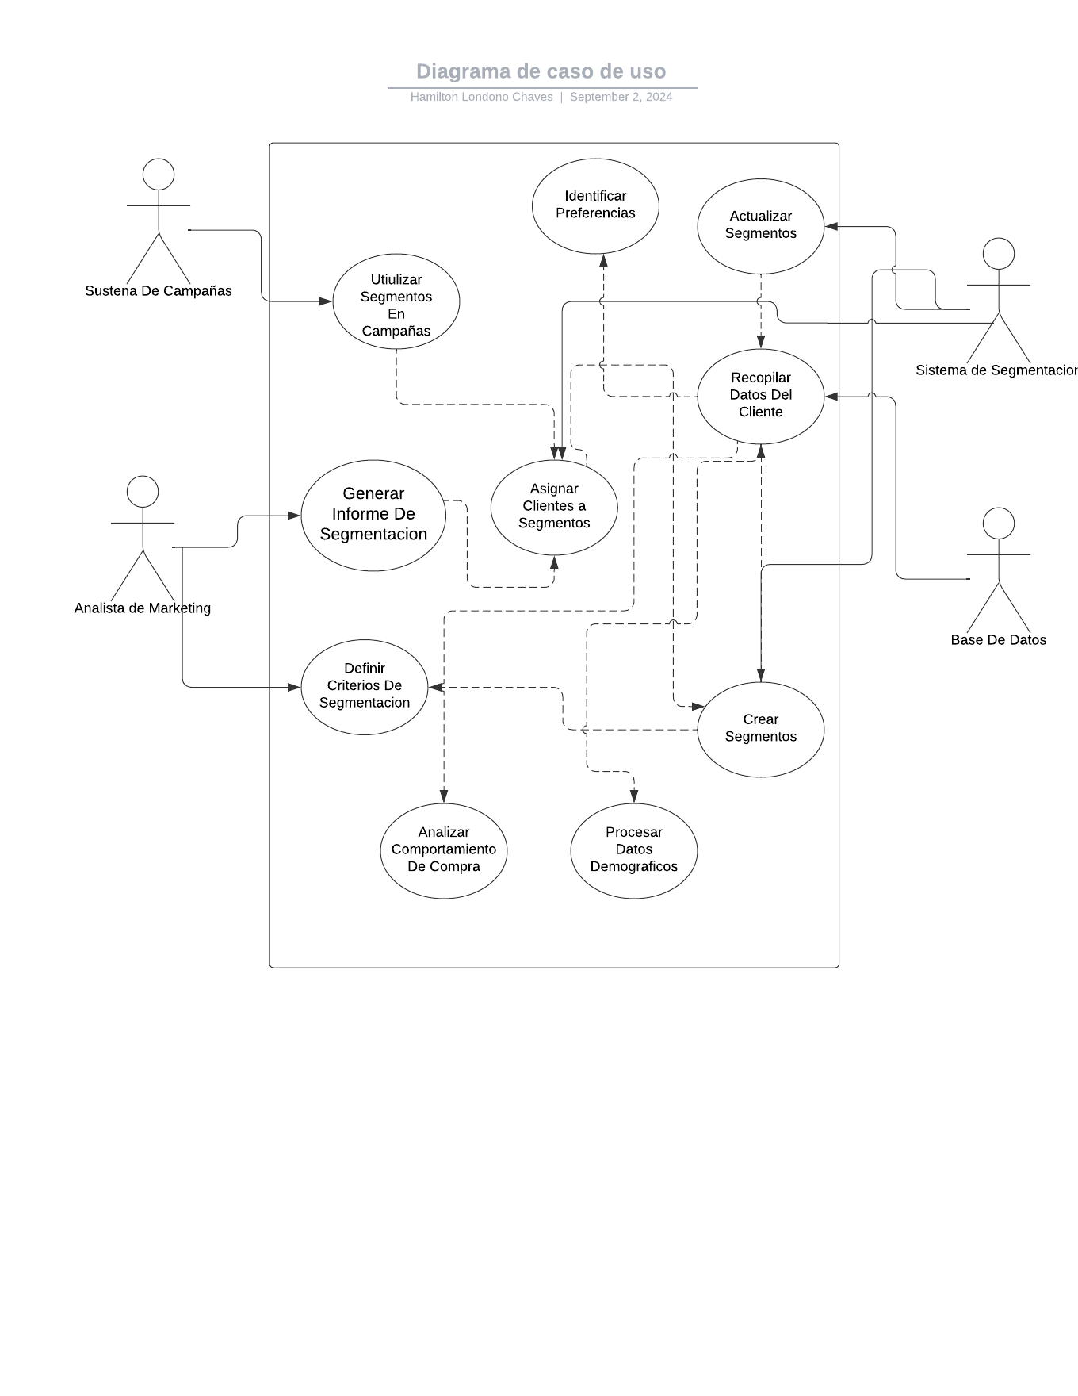

 |  |  |  | |

Diagramas REQ-FUN09
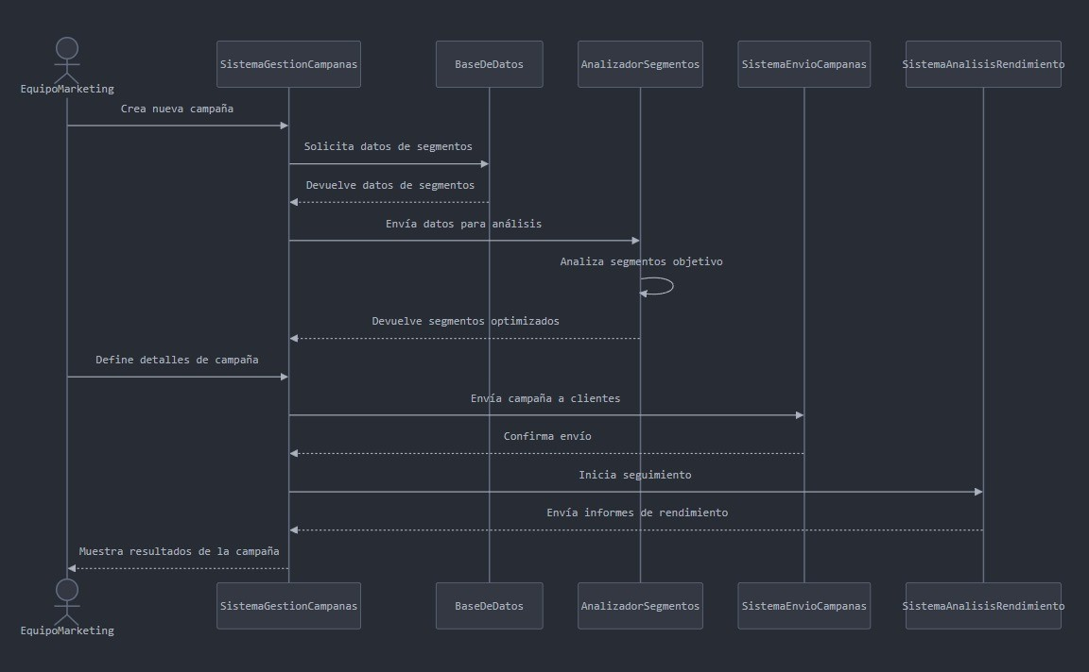
INICIO

Nombre del proceso: | Gestión de Campañas de Marketing | Fecha de actualización: | 2024-03-09
Fecha de creación: | 2024-02-09 | Actualización por: | Hamilton Londoño
Creado por: | Hamilton Londoño

Iconos para copiar y pegar

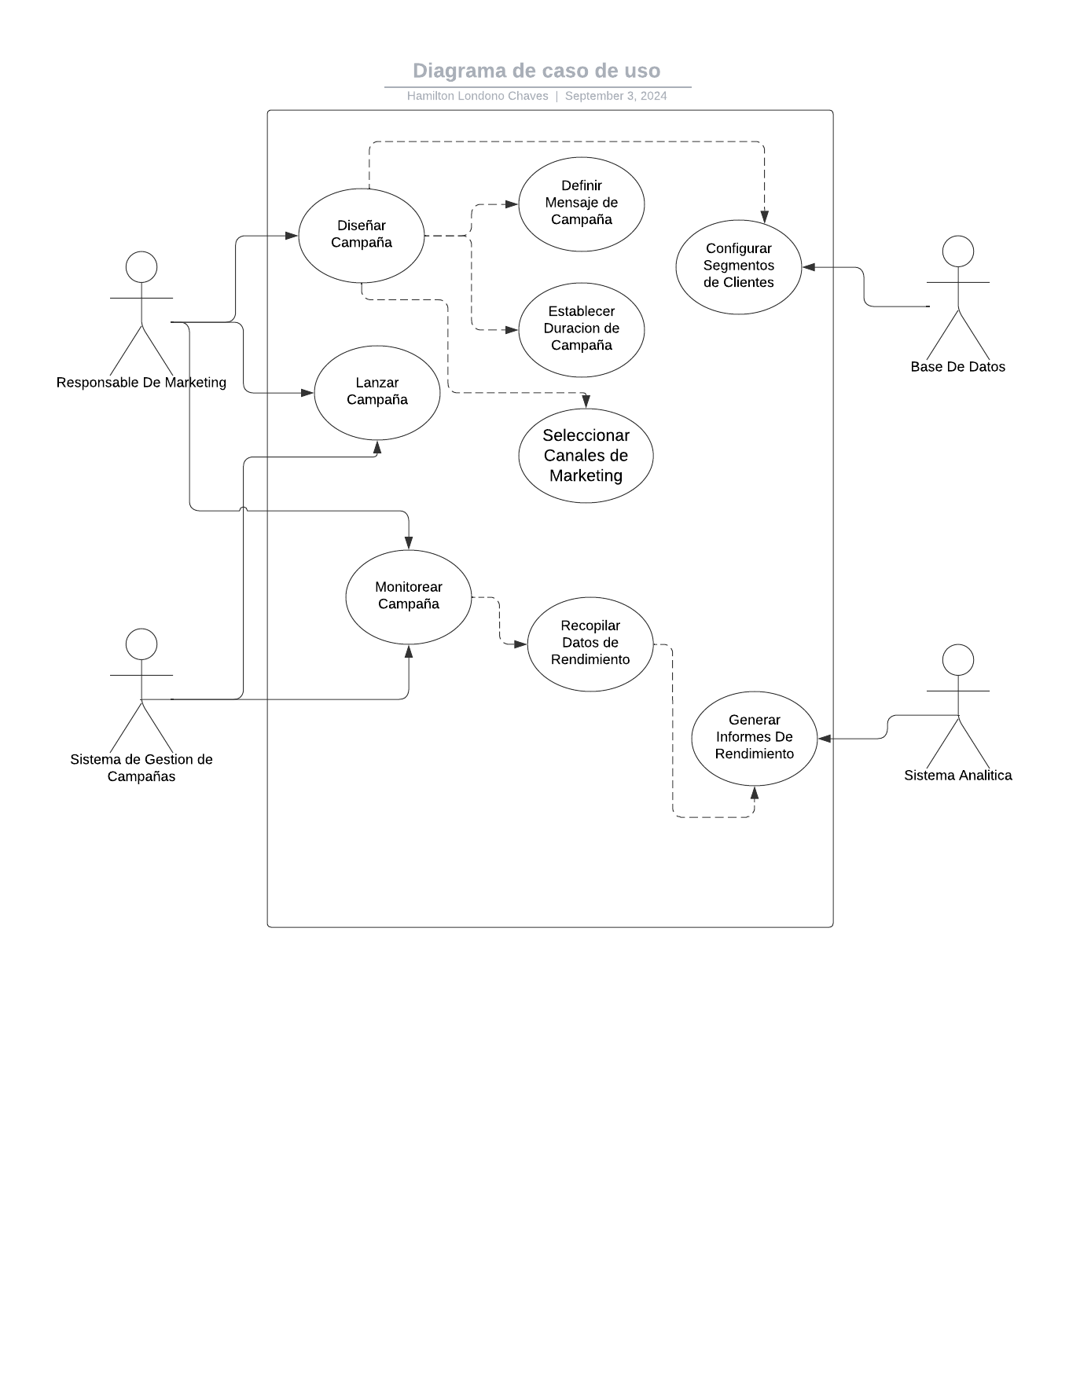

 |  |  |  | |

Diagramas REQ-FUN10
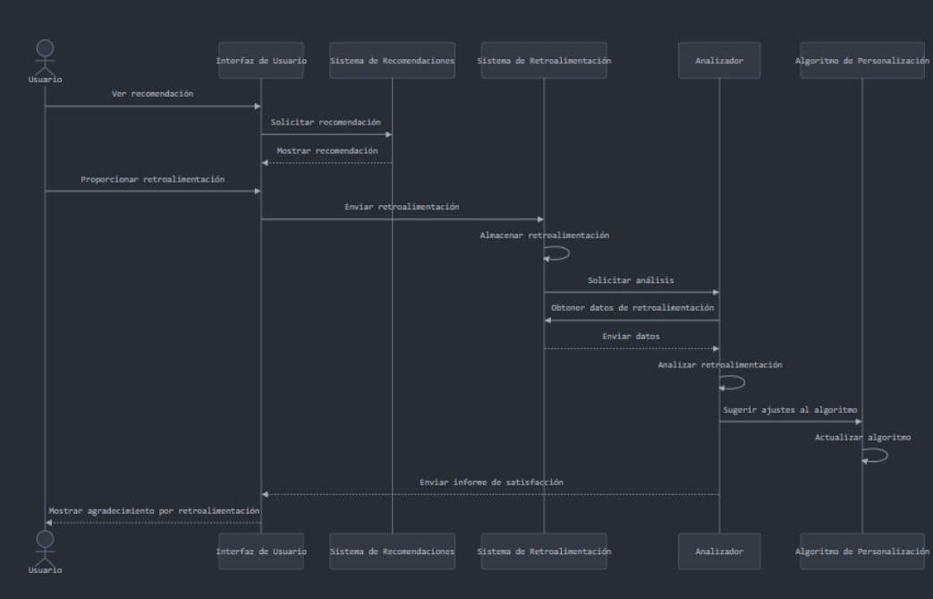
INICIO

Nombre del proceso: | Sistema de Retroalimentación del Usuario | Fecha de actualización: | 2024-11-09
Fecha de creación: | 2024-11-09 | Actualización por: | Nicolas Cardona
Creado por: | Nicolas Cardona

Iconos para copiar y pegar

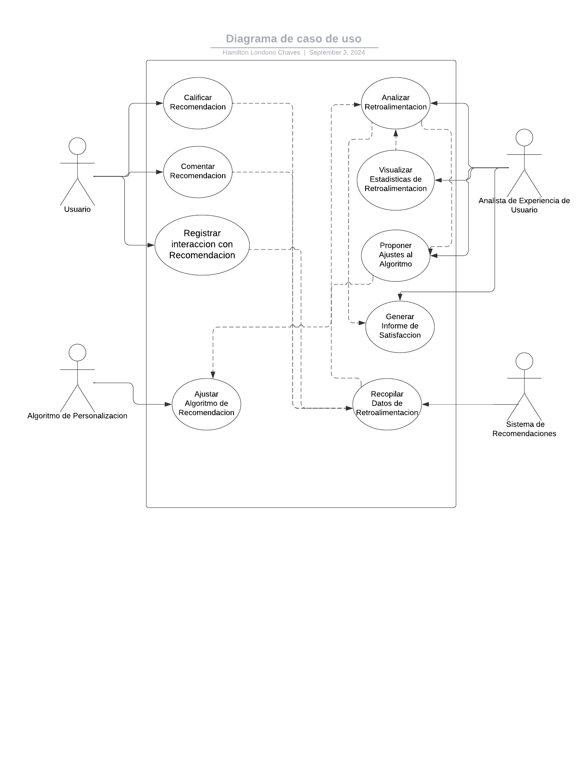

 |  |  |  | |

Diagramas REQ-FUN11
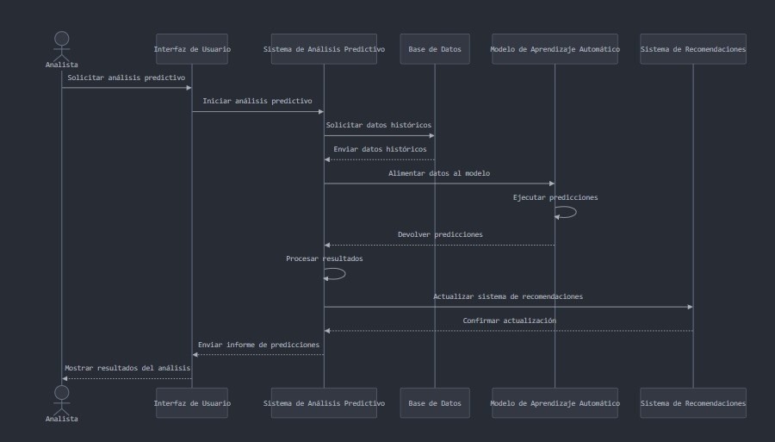
INICIO

Nombre del proceso: | Análisis Predictivo | Fecha de actualización: | 2024-11-09
Fecha de creación: | 2024-11-09 | Actualización por: | Juan Jose Giraldo
Creado por: | Juan Jose Giraldo

Iconos para copiar y pegar

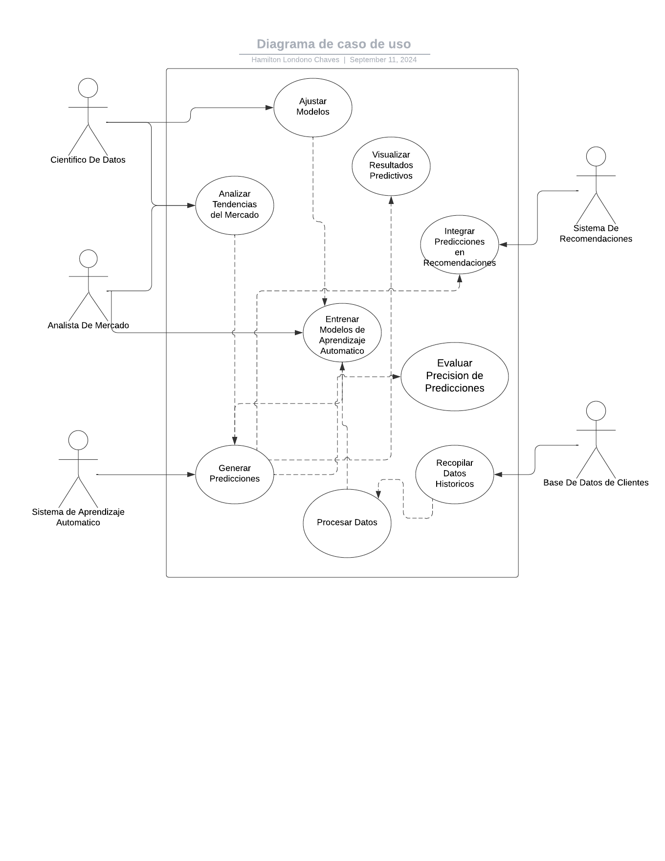

 |  |  |  | |

Diagramas REQ-FUN12
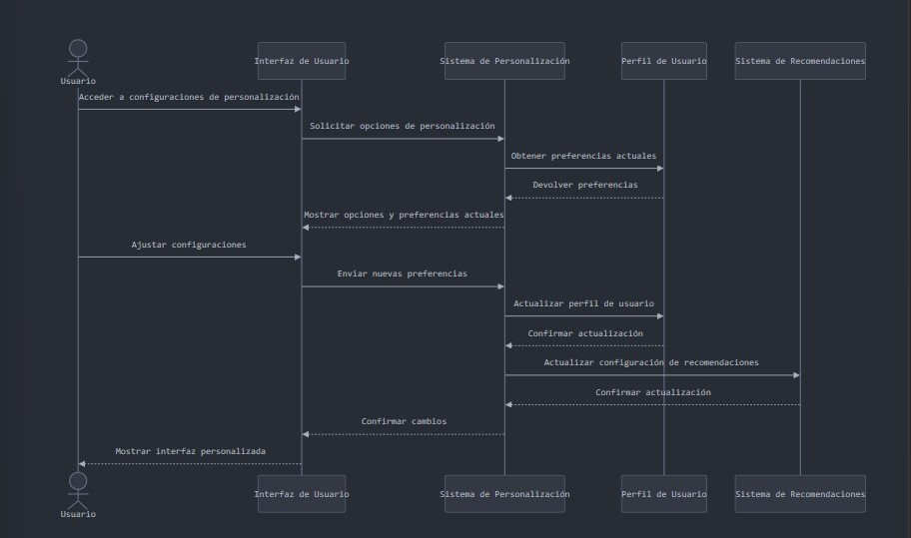
INICIO

Nombre del proceso: | Personalización de la Interfaz de Usuario | Fecha de actualización: | 2024-11-09
Fecha de creación: | 2024-11-09 | Actualización por: | Juan Jose Giraldo
Creado por: | Juan Jose Giraldo

Iconos para copiar y pegar

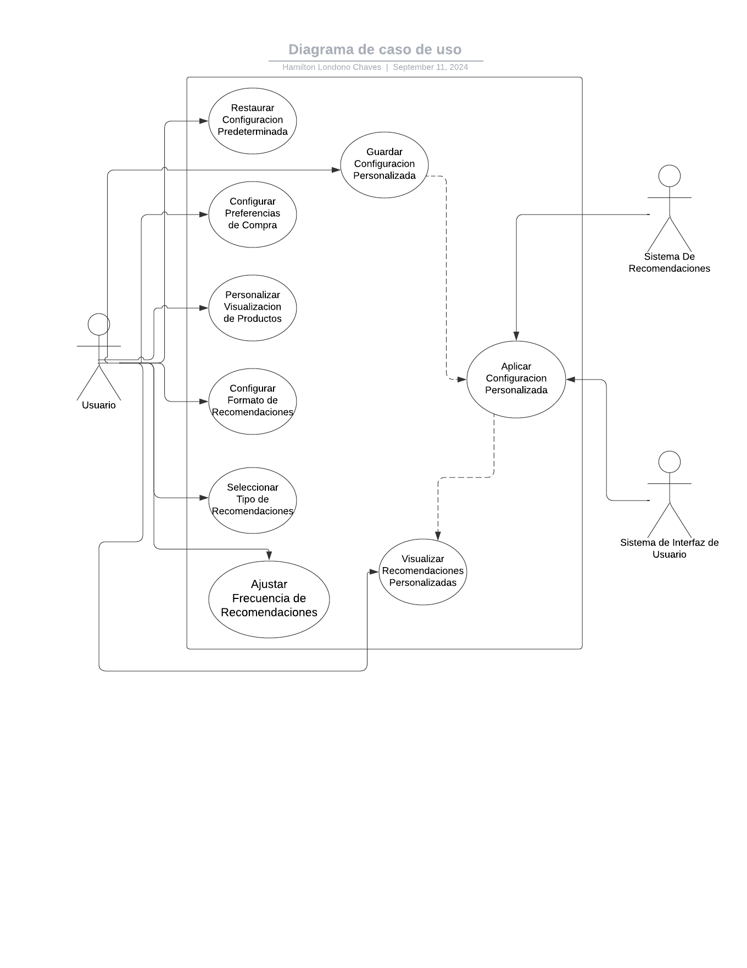

 |  |  |  | |

Diagramas REQ-FUN13
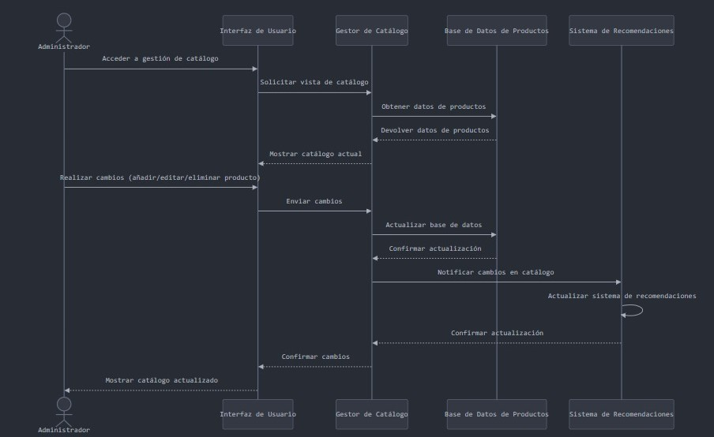
INICIO

Nombre del proceso: | Gestión de Catálogo de Productos | Fecha de actualización: | 2024-11-09
Fecha de creación: | 2024-11-09 | Actualización por: | Juan Jose Giraldo
Creado por: | Juan Jose Giraldo

Iconos para copiar y pegar

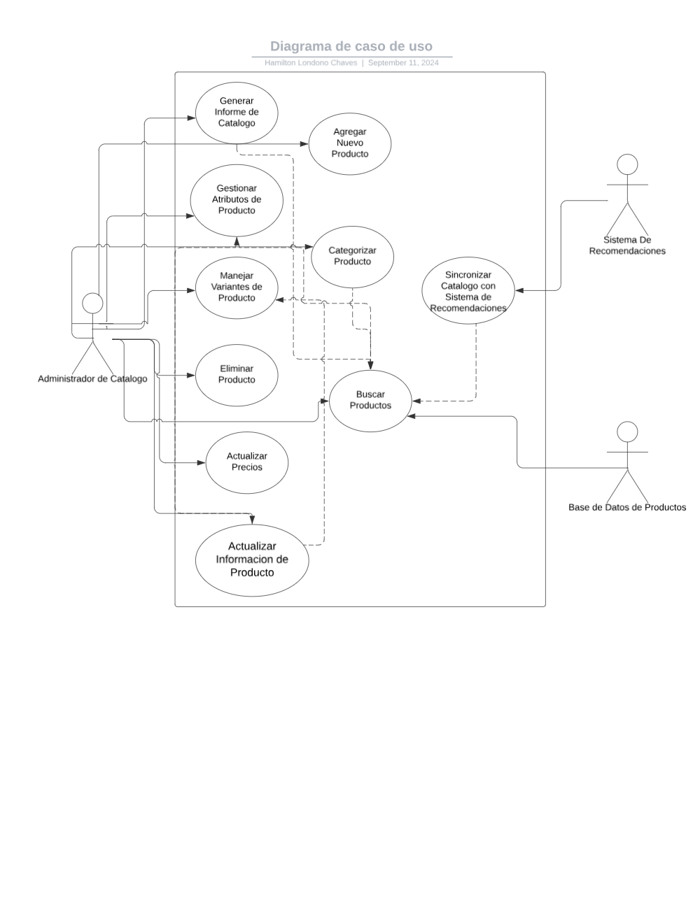

 |  |  |  | |

